B. Sanacija pročelja
R. | br. | Opis troškovničke stavke | J.M. | Količina | J.C. | Cijena

5. |  | Zidarski radovi

 |  | OPĆI UVJETI
 |  | U jediničnu cijenu uključen sav odvoz materijala dobivenog od razgradnje tijekom izvođenja rada i otpada nastalog tijekom rada na gradsku deponiju uključivo utovar, prijevoz i istovar te višekratno (tjedno i dnevno) čišćenje objekta tijekom izvođenja radova, te završno grubo i fino čišćenje nakon završetka radova. Posebni se odvoz materijala ne obračunava. U jediničnu cijenu uključena dobava i ugradnja svog potrebnog materijala, sav unutrašnji i vanjski transport. U jediničnu cijenu uključene sve potrebne skele, podupiranja, razupiranja i osiguranja te sve potrebne prilazne i radne rampe, njihova izrada i uklanjanje. U jediničnu cijenu uključene sponke kojima se novi zid veže za nosivu konstrukciju gdje je to potrebno. U jediničnu cijenu je uključeno korištenje svih potrebnih strojeva i alata potrebnih za izvršenje kompletnog rada te se potreban stroj ili alat u stavci posebno ne navodi. U jediničnu cijenu uključena sva potrebna atestna dokumentacija i ispitivanja potrebna za tehnički pregled. Napomena: Sve reške sa lica zida moraju biti ispunjene i poravnate sa ravninom opeke,a radi kasnijih obloga zidova.
 |  | Svi novi zidani zidovi i zidne ispune na građevini izvode se iz pune opeke i porobetonskih blokova. Zidani elementi su nenosive ispune. Zidni elementi su grupa 2a (tlačna čvrstoća minimalno 10 Mpa), kategorija proizvodnje I, kategorija zidanja B. Za zidanje zidova koristiti produženi mort srednje tlačne čvrstoće fm = 10 Mpa. Navedene pretpostavke treba dokazati dostavom odgovarajućeg dokumenta o sukladnosti prije početkla izvedbe.
 |  | Svi nosivi zidani zidovi na granicama požarnih sektora moraju biti izvedeni iz elemenata koji zadovoljavaju klasu vatrootpornosti za nevedenu poziciju (vidljivo u požarnom elaboratu) što je prije izvedbe zidova potrebno dokazati odgovarajućom atestnom dokumentacijom. Izvođač radova mora se prilikom izvedbe zidarskih radova pridržavati svih uvjeta i opisa projektne dokumentacije kao i važećih propisa, a posebno Tehničkog propisa za građevinske konstrukcije. Prije uporabe određenih materijala izvođač je dužan nadzornom inženjeru predočiti uvjerenje o kvaliteti materijala. Ukoliko se tijekom radova od strane nadzornog inženjera zatraže ispitivanje prema važećim standarima, trošak istih snosi izvođač.

 |  | Podrum

5. | 3. | Izrada i ugradnja izravnavajuće vodonepropusne cementne žbuke na unutranjoj strani obodnih zidova podruma Žbuka se izvodi u 2 sloja minimalne debljine 12mm (svaki sloj debljine min. 6mm), izvedenom sa specijalnim dodatkom na bazi silikata i anorganskih dodataka. Dodatak se razrjeđuje sa vodom u omjeru 1:10. Žbuka se mora preklapati sa slojevima na podu. Žbuka se izvodi do kote prekida kapilarne vlage. Radove izvesti prema uputama proizvođača materijala i nadzornog inžinjera. Obračun po m2. | m2 | 1,000.00 | 65.00 | 65,000.00

5. | 4. | Isušujuća žbuka - zidovi podruma Dobava i ugradnja sustava isušujuće vapneno-cementne grube žbuke i fine žbuke na bazi prirodnog hidrauličkog vapna, koja sprečava migraciju soli i nastanak plijesni. Žbuka se ugrađuje ručnim postupkom. Ukupna debljin oko 30mm.
 |  | Karakteristike grube žbuke: - klasa R (EN 998-1. ili jednakovrijedan) - maksimalno zrno agregata: min. 2,5 mm - specfična gustoća mort: min. 1.55 ± 0.10 kg/L - tlačna čvrstoća: min. 3 MPa (EN 1015-11 ili jednakovrijedan) - vlačna čvrstoća pri savijanju: min. 1.23 MPa (EN 1015-11 ili jednakovrijedan) - prionjivost na podlogu: min. 0.6 MPa (EN 1015-12 ili jednakovrijedan) - koeficijent otpornosti na prolaz vodene pare: maks. 15 (EN 1015-19 ili jednakovrijedan) - toplinska provodljivost: ~0.67 W/mK (EN 1745 ili jednakovrijedan) Karakteristike fine žbuke: - klasa GP (EN 998-1. ili jednakovrijedan) - maksimalno zrno agregata: min. 0,6 mm - specfična gustoća mort: min. 1.80–1.9 kg/L - prionjivost na podlogu: min. 0.2 MPa (EN 1015-12 ili jednakovrijedan)¸ - koeficijent otpornosti na prolaz vodene pare: maks. 15 (EN 1015-19 ili jednakovrijedan) - toplinska provodljivost: ~0.27 W/mK (EN 1745 ili jednakovrijedan) Obračun po m2. | m2 | 800.00 | 65.00 | 52,000.00

5. | 5. | Grubo i fino žbukanje vapneno cementnom žbukom debljine 15-20mm, 1800kg/m3 zidova. Na sve uglove, vertikalne ili horizontalne, montirati zaštitne uglovne, odnosno sokl profile. U svemu prema uputama proizvođača odabranog proizvoda. U cijeni stavke sav potreban materijal, rad, priprema podloge, transporti i radna skela. Obračun po m2. | m2 | 1,000.00 | 29.00 | 29,000.00
 |  | Za postojeće zidove i debljine iznad 30mm druga tehnologija - cijena 38€/m2 za 30mm, svaki dodatni 1cm povisuje cijenu za 5€/cm
5. | 6. | Grubo i fino žbukanje vapneno cementnom žbukom debljine 15-20mm, 1800kg/m3 stropova. Na sve uglove, vertikalne ili horizontalne, montirati zaštitne uglovne, odnosno sokl profile. U svemu prema uputama proizvođača odabranog proizvoda. U cijeni stavke sav potreban materijal, rad, priprema podloge, transporti i radna skela. Žbuka se stop uzduž zida na kojem je izveden trokret u potrebnoj širini. Obračun po m2. | m2 | 1,000.00 | 33.00 | 33,000.00
 |  | Za postojeće STROPOVE i debljine iznad 30mm druga tehnologija - cijena 45€/m2 za 30mm, svaki dodatni 1cm povisuje cijenu za 7€/cm
7. | 5. | Dobava i postava mineralnih toplinsko-izolacijskih ploča. Debljina ploča je 10 cm. U stavku uključena postav s mehaničkim pričvršćenjem te spjanjem ploča - sve prema uputama proizvođača. Ploče se postavljaju s unutarnj strane zidova. Na torkretirane ili grubo ožbukane zidove. | m2 | 1,000.00 | 57.00 | 57,000.00

5. | 7. | Završna obrada površine mineralnih toplinsko-izolacijskih ploča Površina postavljenih ploča gleta se ljepilom kojim su ploče lijepljene za podlogu na način da se prvo nanese jedan tanki sloj ljepila po cijeloj površini te se u njega utisne staklena mrežica. Utisnuta mrežica se još jednpm pregleta istim materijalom da se dobije potpuno ravna površina. Debljina sloja ljepila nesmije prelaziti 5 mm. Završna obrada mora biti paropropusnom bojom, nesmiju se zatvoriti pore obloge jer onda gubi svoju funkciju. | m2 | 1,000.00 | 25.00 | 25,000.00

 |  | Razno

5. | 9. | Gruba obrada špaleta na mjestima ugradenj nove stolarije Stavka uključuje krpanje špaleta na mjestima gdje se demontira stara stolarija i ugrađuje nova/restaurirana stolarija. Zidovi su od opeke te je potrebno vratiti/"pokrpati" opeku koja je otpala prilikom demontaže prozora. Završna obrada obračunate je u zasebnoj stavci. Obračun po m1 obrađene špalete. | m1 | 1,000.00 | 14.00 | 14,000.00

5. | 10. | Završna obrada špaleta na mjestima ugradenj nove ili restaurirane stolarije Stavka uključuje završnu finu obradu špaleta na mjestima gdje se restaurira stolarija ili gjde je ugrađena nova (gruba obrada obračunata je u zasebnoj stavci). Zidovi su od opeke te je špalete potrebno grubo i fino ožbukati te pripremiti za gletanje i bojanje (obračunatao u zasebnoj stavci). Obračun po m1 obrađene špalete. | m1 | 2,500.00 | 9.00 | 22,500.00

5. | 15. | Popravak žbuke na mjestima koja su obijena zbog pukotina ili sl. Na manjim plohama sa kojih je obijena žbuka zbog raznih popravaka ili skidanja inventara i instalacija vrši se popravak postojeće žbuke žbukom kompatibilnom postojećoj. Sve spojeve stare i nove žbuke rabicirati. Također se žbukaju i stropovi (popravak) sa kojih je otpala žbuka prilikom radova na stropnim pločama. Obračun po m2. | m2 | 100.00 | 35.00 | 3,500.00

 |  | Dvorišna zgrada - terasa

7. | 11. | Termoizolacija podgleda Dobava i postava termoizolacijskih ploča od d= 10 cm kamene vune. Ploče se postavljaju na podgled garaže ljepljennjem te se dodatno mehanički pričvrščuju u stropnu AB ploču metalnim tiplama. Potrebno je predvidjeti podupiranje ploča nakon postave, a sve do sušenja ljepila i izvedbe mehaničkog pričvršćenja. Stavka uključuje i izradu dva sloja ljepila s upuštenom staklenom mrežicom te završnu silikatnu žbuku u bijeloj boji. λD = 0,035 W/mK, A1. Obračun po m2. | m2 | 240.00 | 71.00 | 17,040.00

5. |  | Zidarski radovi |  |  |  | 318,040.00

B |  | RADOVI SANACIJE PROČELJA

 |  | OPĆI UVJETI
 |  | Prije izrade ponude izvoditelj je dužan obići i pregledati objekt zbog ocjene njezinog građevinskog stanja, radova obuhvaćenih troškovnikom, uvjeta organizacije gradilišta, načina i mogućnosti pristupa građevini, mogućnosti zauzimanja javne površine, postave skele, osiguranja ulaza u objekt i dr. Svi radovi predviđeni ovim troškovnikom moraju se izvoditi sa skele, bez korištenja unutrašnjosti objekta. Pročelje objekta dekorirano je ukrasnim elementima arhitektonske plastike i vučenim profilacijama za koje je bez detaljnog pregleda sa skele i ispitivanja postojećih materijala bilo nemoguće točno definirati način i opseg potrebnih restauratorskih radova, pa je prilikom uvoađnja u posao obavezno izvršiti detaljan pregled sa skele i utvrditi pravo stanje i način sanacije sa predstavnikom GZZZSKIP. Ponuđena cijena je konačna cijena za realizaciju pojedine stavke troškovnika i ne može se mijenjati. Prilikom davanja ponude izvoditelj je obvezan dostaviti detaljni operativni plan izvođenja radova i shemu organizacije gradilišta. lzvođač je dužan prije početka radova proučiti projektnu dokumentaciju i o svim eventualnim primjedbama i uočenim nedostacima obavijestiti investitora odnosno nadzornog inženjera. lnvestitor je dužan tijekom građenja osigurati stručni nadzor izvedbe za građevinu u cijelosti i u pojedinim segmentima. Zakup javnog prostora za nesmetano obavljanje rada je u obvezi izvoditelja, a svi gradilišni priključci su u obvezi investitora.
 |  | Opisom stavaka u troškovniku predviđena je obnova uličnog pročelja sa obnovom svih dekorativnih elemenata na uličnom pročelju objekta.
 |  | Ukoliko se tijekom gradnje ukaže opravdana potreba za manjim odstupanjima od troškovnika iii njegovim izmjenama, izvođac je dužan prethodno pribaviti suglasnost projektanta i nadzornog inženjera. Ako tijekom izvedbe radova dođe do promjena iii potrebe za izvedbom naknadnih i nepredviđenih radova, izvoditelj je dužan prije početka izvedbe tih radova tražiti suglasnost nadzornog inženjera putem upisa u građevinski dnevnik, a po potrebi i od ovlaštenog predstavnika Zavoda. Po prihvaćanju promjena, izvoditelj je dužan dati dopunsku ponudu uz primjenu elemenata datih u ponudi, na koju nadzorni inženjer daje suglasnost. Prije odobravanja naknadnih radova izvoditelju je zabranjeno izvođenje tih radova. lzvođač je obvezan putem građevinskog dnevnika registrirati sve izmjene i eventualna odstupanja od troškovnika. Svi naknadni radovi koji nisu utvrđeni, upisani ovjereni na spomenuti način neće se priznati u obračunu.
 |  | Sav materijal koji se upotrijebi mora odgovarati hrvatskim standardima. Po donošenju materijala na gradilište na poziv izvodača nadzorni inženjer će ga pregledati i njegovo stanje konstatirati u građevinskom dnevniku. Ako bi izvodač upotrijebio materijal za koji se kasnije ustanovi da nije odgovarao, na zahtjev nadzornog inženjera mora se skinuti s objekta i postaviti drugi koji odgovara propisima. Pored materijala i sam rad mora biti kvalitetno izveden, a što bi se u tijeku rada i poslije pokazalo nekvalitetno, izvodač je dužan o svom trošku ispraviti. Prije izvodenja svakog rada mora se izvršiti točno razmjeravanje i obilježavanje. Rušenje, dubljenje i bušenje konstrukcije smije se vršiti samo uz suglasnost građevinskog nadzornog inzenjera. Tijekom izvedbe neophodno je izvrsiti sva prethodna kontrolna i završna mjerenja na konstrukcijama i naciniti zavrsna atestiranja . Prilikom izvedbe radova izvoditelj treba poduzeti sve potrebne HTZ mjere.
 |  | lzvoditelj treba u jediničnu cijenu pojedine stavke troškovnika uključiti nabavnu cijenu materijala sa svim potrebnim vertikalnim i horizontalnim transportima, kompletan rad i sve ostale troškove (porez i dr.). Također jediničnom cijenom trebaju biti obuhvaćeni režijski troškovi gradilišta, troškovi osiguranja gradilišta, potrebne skele, podupore i razupore, ako isto nije obuhvaćeno posebnom stavkom u troškovniku. Troškovi ispitivanja ugrađenih materijala te izdavanje atesta također mora biti uključeno u jediničnu cijenu. lzvođač je dužan ishoditi sve dozvole za zauzimanje javne površine te osigurati nesmetani prolaz pješaka za sve vrijeme izvođenja radova na objektu.
 |  | Obračun radova vršiti će se prema stvarno izvedenim količinama radova utvrđenim putem građevinske knjige i ugovorenih jediničnih cijena, prema opisu iz stavaka troškovnika.

 |  | NAPOMENA
 |  | Radna skela za izvođenje svih potrebnih radova na sanacije pročelja ne obračunava se kao posebna stavka, već je njen trošak potrebo uračunati u jediničnu cijenu pojedine stavke.

1. |  | Pripremni i završni radovi

 |  | Pripremni radovi

1. | 1. | Ispitivanje vertikalnosti pročelja, nakon postave skele uz prisutnost nadzornog inženjera. Na crtežu pročelja označiti ustanovljene neravnine i kotirati njihove veličine. | kpl | 1.00 |  | 0.00

 |  | Zaštite

1. | 2. | Dobava i postava PVC folije na prozore i vrata za zaštitu prilikom izvođenja radova. Folija se pričvršćuje na fasadu pomoću drvenih letvica, koje su uključene u cijenu. Folija treba zaštititi zatečene okvire. Obračun po m2 otvora. | m2 | 2,000.00 | 3.50 | 7,000.00

1. | 3. | Dobava i postava OSB ploča na prozore i vrata za zaštitu prilikom izvođenja radova. OSB ploče se pričvršćuju na fasadu pomoću drvenih letvica, koje su uključene u cijenu. Obračun po m2 otvora. | m2 | 2,000.00 |  | 0.00

 |  | Dodatni konzervatorski radovi

1. | 4. | Snimak profila fasadne plastike i izrada šablona Prije početka radova potrebno je snimiti postojeće profilacije vijenaca u M 1:1 i izraditi šablone. Snimak predati investitoru u sklopu dokumentacije izvedenog stanja. Izrada šablona za izvedbu vučenih profilacija. Šablone izraditi za sve vučene profilacije. Šablone će pregledati i odobriti predstavnik GZZSKP. Postupak uključuje čišćenje i eventualnu rekonstrukciju profilacije do izvorne forme te uzimanje uzoraka na očišćenim i retuširanim izvornim dijelovima. Obračunava se 1 komplet šablona za grubu i finu žbuku, bez obzira na broj pomoćnih šablona zbog duljine profilacije ili izrade posebne šablone za grubu žbuku. U cijenu stavke uključen sav rad, materijali i prema potrebna za izradu šablone i snimka. Obračun po komadu.
 | a | r.š. 10-20 cm | kom | 40.00 |  | 0.00
 | b | r.š. 20-40 cm | kom | 20.00 |  | 0.00
 | c | r.š. 40-60 cm | kom | 10.00 |  | 0.00
 | d | r.š. 60-80 cm | kom | 4.00 |  | 0.00

1. | 5. | Snimak ukrasnih elemenata i reljefne plastike - izrada nacrta, te uzimanje otisaka i izrada gipsanih odljeva. Izraditi nacrte u mjerilu 1:1 i dati ih na ovjeru predstavniku GZZSKP i nadzornom inženjeru. Snimak predati investitoru u sklopu dokumentacije izvedenog stanja. Postupak uključuje čišćenje i eventualnu rekonstrukciju do izvorne forme te uzimanje uzoraka na očišćenim i retuširanim izvornim dijelovima. Obračun po komadu stvarno izvedenih radova.
 | a | konzolice ispod prozora (produžetak bočne profilacije) | kom | 25.00 |  | 0.00
 | b | medaljoni ispod prozora kata (uzeti odljev ili skrepirati) | kom | 25.00 |  | 0.00
 | c | ukrasni reljefi iznad prozora (uzeti odljev ili skrepirati | kom | 25.00 |  | 0.00
 | d | napraviti snimak uglovnog kamenja koje će se kasnije rekonstruirati | kom | 10.00 |  | 0.00

1. | 6. | Konzervatorska istraživanja žbuke i boje pročelja nakon postave skele, a prije rušenja i demontaža, radi utvrđivanja izgleda pročelja u raznim povijesnim razdobljima, te radi utvrđivanja stanja obrada i konstrukcija. Prema odredbama GZZZSK otvoriti konzervatorske sonde na ravnim površinama prizemlja, 1. i 2. kata, u zoni podnožja, na vučenim profilacijama vijenaca, nadprozornika, prozorskih klupčica, kapitela i baza pilastara, kiparskim i kamenim elementima, te stolariji i bravariji. Obračun po komadu stvarno izvedene sonde. | kom | 150.00 |  | 0.00

1. | 7. | Izrada konzervatorsko - restauratorskog elaborata sondiranja. Stavka uključuje izradu nacrta istraživanja s ucrtanim i opisanim nalazima. U sklopu elaborata potebno je definirati način konzervatorsko - restauratorskog pristupa obnove pojedinih elemenata pročelja te njihovu završnu obradu. | kpl | 1.00 |  | 0.00

1. | 8. | Provedba ekspertize i izrada elaborata zatečene stolarije kako bi se odredio način i obim sanacije ili zamjene dotrajalih dijelova, te prikupili podaci o materijalu, detaljima, profilacijama i obradama. Sastavni dijelovi elaborata su: izvještaj o ispitivanju uzoraka drva zatečenih povijesnih prozora i vrata na zgradi iz minimalno dva povijesna razdoblja, ekspertizom će se utvrditi vrsta drva obrada, te tip, materijali obrada okova. U cijenu uključiti izradu radioničke dokumentacije koja uključuje snimke profilacija vrata i prozora (M 1:1). Ekspertizom je također potrebno utvrditi fizička i tehnička svojstva drva iii drugih materijala i postupka za potrebe izrade faksimila povijesnih prozora i vrata i osigurati kontinuirani nadzor u odabiru drva i primijenjenih tehničkih rješenja u izradi i ugradnji novih prozora i vrata. Predložena tehnička rješenja trebaju biti odobrena od GZZSKP. | kpl | 1.00 |  | 0.00

1. | 9. | Fotodokumentacija Stavka obuhvaća izradu fotodokumentacije i shematskog prikaza oštećenja svih površina s kojih se skidaju slojevi (zidovi i podovi) te praćenje procesa obnove u konzultaciji s nadležnim konzervatorskim odjelom. Obračun po kompletu. | kpl | 1.00 |  | 0.00

1. |  | Pripremni i završni radovi |  |  |  | 7,000.00

2. |  | Demontaže i rušenja

 |  | OPĆI UVJETI
 |  | U jediničnu cijenu uključen sav odvoz materijala dobivenog od razgradnje tijekom izvođenja rada i otpada nastalog tijekom rada na gradsku deponiju uključivo utovar, prijevoz i istovar te višekratno (tjedno i dnevno) čišćenje objekta tijekom izvođenja radova, te završno grubo i fino čišćenje nakon završetka radova. Stavka uključuje privremeno odlaganje na gradilišnu deponiju i sortiranje materijala, te također pripremu za transport i druge radnje prije odvoza i zbrinjavanja onog materijala koji neće biti moguće ponovno ugraditi te će se odvesti na otpad, kao i sam odvoz na deponiju koja se plaća, na udaljenosti do 20km. Posebni se odvoz materijala ne obračunava. U jediničnu cijenu uključen sav unutrašnji i vanjski transport, horizontalan i vertikalan. U jediničnu cijenu uključene sve potrebne skele, podupiranja, razupiranja i osiguranja te sve potrebne prilazne i radne rampe, njihova izrada i uklanjanje. U jediničnu cijenu je uključeno korištenje svih strojeva i alata te mehanizaciju potrebnih za izvršenje kompletnog rada te se potreban stroj ili alat ili mehanizacija u stavci posebno ne navodi. VAŽNO: Radovi se izvode pažljivo, ručno, bez vibracionih alata, uz obavezan nadzor nadzornog inženjera. Sve radove potrebno izvoditi pod nadzorom nadležnog konzervatorskog odjela.
 |  | Izvođač je dužan prije početka izvođenja radova izraditi projekt uklanjanja dijela građevine u kojem će specificirati tehnologiju i slijed izvođenja radova te principe i načine podupiranja i zaštite postojeće konstrukcije koja se zadržava, za vrijeme rušenja sve do završetka izvedbe novih nosivih konstrukcija (dok nove konstrukcije ne budu u mogućnosti preuzeti opterećenja). Projekt uklanjanja Izvođač je dužan dostaviti Projektantu i Nadzoru na uvid i verifikaciju. Izvođač je dužan osigurati stabilnost postojeće konstrukcije građevine koja se zadržava, sigurnost sudionika u gradnji na gradilištu prilikom izvođenja radova rušenja i demontaže te sigurnost i stabilnost konstrukcije koja se zadržava do trenutka kada se podupore mogu skinuti (kada nova nosiva konstrukcija preuzme opterećenja). Svi radovi demontaže i rušenja moraju se izvoditi s dužnom pažnjom i u skladu sa aktualnim zakonima i pravilnicima zaštite na radu. Napomena: Pojedine razgradnje opisane su u sklopu zidarskih ili drugih radova, jer se razgradnja izvodi istovremeno s ugradnjom i nije je moguće izvoditi na drugi način.

2. | 4. | Skidanje žbuke s pročelja (vertikalne i horizontalne plohe - trijem) Ručno obijanje postojeće žbuke s pročelja zgrade debljine cca 5 cm. Žbuka se skida s ravnih ploha pročelja, nakon konzervatorskih istraživanja, odnosno detaljnog pregleda sa skele. Ne skida se s dijelova gdje je izvedena kao pročeljna plastika. Predviđa se uklanjanje neadekvatne zatečene cementne žbuke. Žbuka se obija ručno na način da se ne ošteti pročeljna plastika koja se zadržava. Rad izvoditi pažljivo naročito u blizini profilacija i dekoracija kako se ne bi oštetili dekorativni elementi od štuka ili žbuke. Na mjestu gdje se žbuka dodiruje s pročeljnom plastikom potrebno je napraviti rez u žbuci dijamantnom pilom, da bi se odvojile dvije žbuke, ona koja se skida i ona koja ostaje. Sve površine koje ulaze u zahvat provjeriti u dogovoru sa nadzornim inženjerom koji će na licu mjesta potvrditi površine sa kojih se vrši skidanje žbuke.
 |  | Nakon obijanja žbuke zid očistiti čeličnim četkama, a reške ispunjene lošim mortom skobama do dubine od 1 cm. Kod obijanja žbuke voditi računa da se ostave "reperi" (uzorci) za vraćanje fasade, o čemu se prethodno treba dogovoriti s nadzornim inženjerom, projektantom i nadležnim konzervatorskim odjelom. Stavka uključuje i korištenje građevinskih usisavača kako bi se smanjila količina štetne prašine. Stavka uključuje čišćenje od nastale šute kao i otpremu šute na deponij. Stavka uključuje sve vertikalne i horizontalne transporte, utovar i odvoz otpadnog materijala na odlagalište. Stavka uključuje privremeno odlaganje na gradilišnu deponiju, sortiranje materijala, pripremu za transport i druge radnje prije odvoza i zbrinjavanja otpadnog materijala kao i sam odvoz na deponiju udaljenosti do 20km. U cijeni su sve radnje navedene u općim uvjetima ove grupe radova. Obračun po m2 stvarno obijene žbuke. | m2 | 4,200.00 |  | 0.00

2. | 5. | Pažljivo obijanje gornjeg sloja žbuke s vučenih profilacija: vijenaca, prozorskih klupčica, nadprozornika, kapitela i pilastara. Ova stavka uključuje obilježavanje dijelova profilacija koji ostaju kao uzorci i s kojih se dijetom skida samo gornji sloj čvrste tanke žbuke i /ili slojevi naliča boje. U cijeni su sve radnje navedene u općim uvjetima ove grupe radova. Obračun će se izvesti prema stvarno izvedenom stanju, i to po m1 bez dodataka na složenost vučene profilacije:
 | a | r.š. 10-20 cm | m | 2,200.00 |  | 0.00
 | b | r.š. 20-40 cm | m | 880.00 |  | 0.00
 | c | r.š. 40-60 cm | m | 440.00 |  | 0.00
 | d | r.š. 60-80 cm | m | 220.00 |  | 0.00

2. | 6. | Pranje fasade na mjestima prethodno obijene žbuke Pranje pročelja pod pritiskom nakon obijanja žbuke. Površina se tretira pod pritiskom od 250 bara uz upotrebu raznih mlaznica, te istovremeno zagrijavanje i dodavanje neutralnog sredstva za pranje fasada, na +80ºC, koja se nakon toga ispire čistom vodom, ovisno o stanju opeke potrebno podesiti pritisak. | m2 | 4,200.00 |  | 0.00

2. |  | Demontaže i rušenja |  |  |  | 0.00

3. |  | Fasaderski radovi

 |  | OPĆI UVJETI
 |  | U jediničnu cijenu uključen sav odvoz materijala dobivenog obijanja tijekom izvođenja rada i otpada nastalog tijekom rada na gradsku deponiju uključivo utovar, prijevoz i istovar te višekratno (tjedno i dnevno) čišćenje objekta tijekom izvođenja radova, te završno grubo i fino čišćenje nakon završetka radova. Posebni se odvoz materijala ne obračunava. U jediničnu cijenu uključena dobava i ugradnja svog potrebnog materijala, sav unutrašnji i vanjski transport. U jediničnu cijenu uključene sve potrebne skele, podupiranja, razupiranja i osiguranja te sve potrebne prilazne i radne rampe, njihova izrada i uklanjanje. Glavna fasadna skela obračunata je u poglavlju zidarski radovi. U jediničnu cijenu je uključeno korištenje svih potrebnih strojeva i alata potrebnih za izvršenje kompletnog rada te se potreban stroj ili alat u stavci posebno ne navodi. U jediničnu cijenu uključena je sva tehnološka razrada detalja i sva potrebna atestna dokumentacija i ispitIvanja potrebna za tehnički pregled.
 |  | Obračun: -fasada se obračunava po površini pročelja bez odbitka otvora, samo s dodatkom od 25% za zakrivljenost plohe -posebni dijelovi fasade (reljefne uglovnice, ravne ili vučene profilacije i slično) izraženi su posebno u prilogu Važne napomene: -ova grupa radova izvodi se uz nadzor nadležnog konzervatorskog odjela što je potrebno uzeti u obzir prilikom organizacije radova i definiranja rokova -potrebno je ukalkulirati potrebno vrijeme potrebno za davanje mišljenja nadležnog konzervatora -ovu grupu radova mogu raditi samo tvrtke sa značajnim iskustvom na obnovi spomenika nepokretne baštine a rad može izvoditi samo restaurator specijaliziran za rad s povijesnim žbukama -prema zahtjevu nadležnog konzervatora tvrtka će za određene poslove angažirati restauratora
 |  | OBNOVA PROČELJA U VAPNENOJ TEHNICI Žbukanje pročelja izvodi se u tri sloja. Prvi osnovni sloj nabacuje se preko površine koja se obrađuje i ona mora biti čista, određene čvrstoće i dovoljno hrapava da bi se omogućila trajna veza osnovnog sloja za površinu koja se obrađuje, a završni sloj mora biti trajno vezan za podložni. Prije nanošenja osnovnog sloja sve eventualne žice (od oplate ili skele) odstraniti, kako bi se izbjeglo prenošenje korozije na završni sloj, a samim tim i mrlje na pročelju. Sve izvedene površine moraju biti potpuno ravne i glatke, vertikalne, gdje je potrebno horizontalne, kose ili oble. Profili i uglovi moraju imati oštre rubove, izrađene točno prema predviđenom obliku. Žbuka predviđena za izradu pročelja mora se sastojati od isprobanih primjesa i veziva jednoličnog zrna te na svjetlost postojane boje. Tvornička smjesa žbuke upotrijebit će se bez ikakve druge primjese osim vode. Količina, veličina i boja kamenih zrnaca birat će se prema potrebi. Odstupanje od vertikalnih i horizontalnih ravnina ne smije biti veće od 1 cm na 10 m.
 |  | Cjelokupan materijal za izradu pročelja mora biti u dovoljnim količinama donesen u neposrednu blizinu stručnog radnika za izradu pročeljne žbuke. Radovi se ne smiju izvoditi po lošem vremenu I temperaturi manjoj od + 3 C ili većoj od + 35 C Za vrijeme ljetnih žega treba radove štititi, a površinu njegovati. Rad nanošenja žbuke ne smije se obavljati na osunčanoj plohi niti za vjetrovita ili maglovita vremena a na skelu je potrebno obavezno postaviti zaslon protiv sunca i protiv kiše. Podloga na koju se nanosi žbuka je zid od opeke ili torkretirani zid. 1.sloj Na podlogu se nanosi vapneni špric 1:1 na osnovi prirodnog hidrauličnog vapna u svrhu stvaranja hrapave, ravnomjerno upojne podloge. Prekrivenost podloge 100%, minimalni period sušenja 3 dana. debljina nanosa 0,5cm 2.sloj Na prethodno nanesen špric dolazi grubi donji sloj vapnene žbuke u omjeru čisto hidrauličko vapno: kvarcni pijesak frakcije 0-4mm u omjerima 1:3 + voda. Nanosi se u dva sloja debljine 10mm, između slojeva prethodno i naknadno navlažiti, razvući drvenom letvom. Vrijeme stajanja između slojeva žbuke: oko 1 dan (štititi od prebrzog isušivanja) debljina nanosa 2 cm.
 |  | 3.sloj čisto prirodno hidrauličko vapno : mješavina vapna i bijelog cementa : kvarcni pijesak frakcije 0-4mm, usitnjeni vapnenac oštrih bridova 2-8mm u omjerima 1:0,5:1:2 + voda. Nanošenje u nekoliko slojeva, minimalno sušenje 1mm/dan. Potrebno je armiranje mrežicom od staklenih vlakana zbog debljnie sloja debljina nanosa 3 cm. Za miješanje svih slojeva žbuke koristi se prirodno hidrauličko vapno (NHL sukladno EN 459-1). 3. sloj uključuje i bojanje fasade. Boja prem aodabiru projektanta uz suglasnost konzervatorskog nadzora. Potrebno je izraditi probne uzrke Alternativno se za obnovu može primijeniti industrijski spravljena vapnena žbuka s pretežnim udjelom vapna, poput tras vapnenog sustava. Kontrola kvalitete: vrši se viskom i libelom. Prijanjanje temeljnog sloja za konstrukciju provjerava se kucanjem čeličnom šipkom. Ako se čuje tupi zvuk, takva se mjesta obilježavaju, skidaju i popravljaju. Ne smiju se pojaviti pukotine, već je dopuštena samo pojava naprslina. Sve površine moraju biti ujednačenog tona i strukture te bez uočljivih radnih nastavaka. Ovim troškovnikom obuhvaćena je izrada: podložnog šprica, temeljnog sloja, završnog sloja te izrada onih elemenata pročelja koji se izvode izvlačenjem šablonom (kao i izrada i demontaža šablona).
 |  | U stavku je uključena izrada 5 različitih uzoraka glatke i štokane žbuke na kartonima, te još 5 dorađenih uzoraka glatke i štokane žbuke dimenzije 1x1m2 na zidu objekta. S obzirom da uzorak svoju stvarnu boju može poprimiti tek nakon otprilike mjesec dana, potrebno je s izradom uzorka započeti odmah na početku drugih radova obrađenih ovim troškovnikom.

3. | 1. | Žbukanje pročelja - ravni dijelovi Dobava materijala i spravljanje žbuke, te žbukanje pročelja od sokla do vijenca, s tri sloja prehodno opisana u uvodnom opisu „Obnova pročelja u vapnenoj tehnici“. Ukupna debljina sloja 5,5cm. Završni sloj žbuke se izvodi kao ravna žbuka, u svemu prema postojećem stanju te nacrtima. U stavku je uključeno i iscrtavanje mjesta za vijence, prozorske okvire, lezene, parapete, uklade, kvadre itd.. Izrada profilacija obračunava se u posebnim stavkama. U stavku je uračunato posebno pažljivo žbukanje uz dijelove pročelja na kojima se izvode restauratorski radovi. Obračun po razvijenoj površini plašta pročelja (po m2) bez odbitka otvora i bez drugih dodataka. Obračun po m2 žbukane plohe. | m2 | 2,000.00 | 240.00 | 480,000.00

3. | 2. | Žbukanje pročelja - rustika duboka Dobava materijala i spravljanje žbuke, te žbukanje pročelja od sokla do vijenca, s tri sloja prehodno opisana u uvodnom opisu „Obnova pročelja u vapnenoj tehnici“. Ukupna debljina sloja 5,5cm. Završni sloj žbuke se izvodi kao žbukana dukoka rustika, u svemu prema postojećem stanju te nacrtima, na način da se prije žbukanja montiraju aluminijske ili drvene razdjelnice na mjestu buduće fuge. Po stvrdnjavanju žbuke na razdjelnicu se montira „maska“ koja prekriva dio žbuke koji se neće kasnije štokati, te skida zajedno s razdjelnicama nakon štokanja. Razdjelnice se postavljaju otprilike na svakih 50 cm po visini (prema projektu). U stavku je uključeno i iscrtavanje mjesta za vijence, prozorske okvire, lezene, parapete, uklade, kvadre itd.. Izrada profilacija obračunava se u posebnim stavkama. U stavku je uračunato posebno pažljivo žbukanje uz dijelove pročelja na kojima se izvode restauratorski radovi. Obračun po razvijenoj površini plašta pročelja (po m2) bez odbitka otvora i bez drugih dodataka. Obračun po m2 žbukane plohe. | m2 | 1,600.00 | 320.00 | 512,000.00

3. | 3. | Žbukanje pročelja - rustika plitka Dobava materijala i spravljanje žbuke, te žbukanje pročelja od sokla do vijenca, s tri sloja prehodno opisana u uvodnom opisu „Obnova pročelja u vapnenoj tehnici“. Ukupna debljina sloja 5,5cm. Završni sloj žbuke se izvodi kao žbukana plitjka rustika, u svemu prema postojećem stanju te nacrtima, na način da se prije žbukanja montiraju aluminijske ili drvene razdjelnice na mjestu buduće fuge. Po stvrdnjavanju žbuke na razdjelnicu se montira „maska“ koja prekriva dio žbuke koji se neće kasnije štokati, te skida zajedno s razdjelnicama nakon štokanja. Razdjelnice se postavljaju otprilike na svakih 50 cm po visini (prema projektu). U stavku je uključeno i iscrtavanje mjesta za vijence, prozorske okvire, lezene, parapete, uklade, kvadre itd.. Izrada profilacija obračunava se u posebnim stavkama. U stavku je uračunato posebno pažljivo žbukanje uz dijelove pročelja na kojima se izvode restauratorski radovi. Obračun po razvijenoj površini plašta pročelja (po m2) bez odbitka otvora i bez drugih dodataka. Obračun po m2 žbukane plohe. | m2 | 600.00 | 320.00 | 192,000.00

3. | 4. | Za izradu profiliranih vijenaca i drugih profila moraju se prethodno izraditi šablone. U pomoćne usluge spada: prenošenje umiješane žbuke, primanje vode i žbuke, dodavanje alata, pomaganje pri namještanju vodilice za vučenje šablona i slične sitne usluge. Prijenos materijala do 20 m vertikalno i 50 m horizontalno uključen je u cijenu. Preko ovih udaljenosti, računajući od mjesta ugrađivanja, obračun se vrši posebno. Svi vučeni profili (šablonom) kao: vijenci, okviri, trake, istaci i sl. obračunavaju se po m2 kao dodatak kvadraturi pročelja. Za svaki vučeni profil izrađuju se po dvije šablone – blanjala: jedna za podložni I druga za završni sloj žbuke. Šablona se sastoji od vertikalne daščane stijene, grubo rezane po obliku profila. Na daščanu stijenu pribijena je ploča pocinčanog ili aluminijskoga lima debljine 2 mm, točno rezana po nacrtima profila danim u mjerilu 1:1, tako da viri oko 0,5 cm preko rubova dasaka. Na vertikalnu stijenu se pričvrščuje pod od horizontalnih dasaka, poduprt kosim letvama na koji se skuplja suvišak žbuke. Ispod vijenca ili drugih profilacija na zidu te na gornjem rubu vijenca pričvršćene su kukama dvije horizontalne, usporedne, blanjane letve (vodilice) po kojim se kliže, odnosno vuče šablona.
 |  | Prije žbukanja treba šablonom pregledati da li je vijenac izidan ili priređen kako treba te da li je ostavljeno dovoljno mjesta za žbuku; zatim se vijenac očisti I namoči, nabaci se gruba vapnena žbuka i prevuče šablonom. Nakon što je gruba žbuka stegla, nabacuje se finija žbuka I prevuče šablonom dok profilacija ne postane čista i oštra, a plohe potpuno glatke. Nakon svakog vučenja odstrani se mort s poda šablone i letve, a šablona se opere. Uglovi, krajevi i prijelomi koji se ne mogu izvlačiti šablonom, izvode se naknadno rukom. Kod kosih i segmentnih vijenaca, letve vodilice učvršćene su usporedno sa smjerom vijenca. Prilikom izvedbe potrebno je radove izvoditi prema priloženim nacrtima u izvedbenom projektu. Nacrte treba nakon čišćenja profilacija dodatno prekontrolirati, a posebno nacrte detalja profilacija. Šablone za izvlačenje profila mora prije upotrebe pregledati predstavnik nadležnog konzervatorskog odjela i potvrditi da su ispravne. Za svaku je profilaciju potrebno izraditi najmanje dvije šablone. Izrada šablona i vodilica za povlačenje šablona uključena je u jediničnu cijenu izrade profilacija. Sam obračun profilacija izvodi se prema razvijenoj širini završnog oblika profilacije po metru dužnom. Svi radovi izvode se s pročeljne skele.
 | a | r.š. 10-20 cm | m | 2,200.00 | 280.00 | 616,000.00
 | b | r.š. 20-40 cm | m | 880.00 | 300.00 | 264,000.00
 | c | r.š. 40-60 cm | m | 440.00 | 320.00 | 140,800.00
 | d | r.š. 60-80 cm | m | 220.00 | 340.00 | 74,800.00

3. | 5. | Izrada, vapnenog šprica, grube i fine žbuke fasadne rustike - uglovni kvadri, debljine cca 5,0 cm, sa završnom zaglađenom obradom. Profilacije izvoditi sa šablonama koje je prethodno pregledao i odobrio predstavnik GZZZSK. Šablone upotrebljavati uz obveznu postavu vodilica. Obračun po m2, uključivo sve dodatke na složenost. | m2 | 1,500.00 | 250.00 | 375,000.00

3. |  | Fasaderski radovi ukupno: |  |  |  | 2,654,600.00

4. |  | Restauratorski radovi na pročelju

 |  | OPĆI UVJETI
 |  | Sanacija dekorativnih elemenata na pročelju obaviti će se čišćenjem i sanacijom na građevini ili restauracijom u radionici. Točan opseg radova i način izvedbe utvrditi će se nakon postavljanja skele, kada će biti moguće na licu mjesta utvrditi stanje svakog pojedinog elementa. Sanacija na građevini izvesti će se upotrebom štuko-mase ili drugog matrijala u kojem su izvedeni izvorni elementi i to u slučajevima kada je osnova elementa zadovoljavajuće čvrstoće, a nedostaju manji dijelovi pojedinog elementa. Upotrebljeni materijal treba imati zadovoljavajuću čvrstoću, otpornost na smrzavanje, vodoodbojnost i paropropusnost. Dograđene dijelove treba imobilizirati pomoću armature iz nehrđajućeg materijala.
 |  | Elementi koji nedostaju, ili su oštećenja takva da na građevini nije moguća sanacija, zamijeniti će se novima. Po jedan primjerak svakog različitog elementa treba retuširati i po potrebi dograditi dijelove koji nedostaju, kako bi poslužio kao izvornik za izradu kalupa. Potreban broj odljeva izraditi će se u smjesi bijelog cementa i odgovarajućeg punila. Navedena smjesa treba imati zadovoljavajuću čvrstoću, paropropusnost i biti otporna na atmosferske utjecaje. Prilikom punjenja kalupa smjesom za izradu odljeva treba ugraditi i prihvatnu armaturu od nehrđajućeg materijala.
 |  | Sve radove treba izvesti prema važećim tehničkim propisima, normama ili prihvaćenim recepturama, te uzancama zanata. Kod primopredaje radova izvoditelj je dužan predati investitoru uvjerenje o kvaliteti svih ugrađenih materijala (atesti, normi).
 |  | Jediničnom cijenom treba obuhvatiti: - sav rad i pomoćni materijal, - troškove transporta i prijenosa do mjesta rada, - demontažu elemenata koji služe kao izvornici, čišćenje slojeva preslika, kiparski retuš, završna obrada, - uzimanje otisaka, - izradu kalupa, - izradu odljeva sa potrebnom armaturom za učvršćenje, - postavu na građevini.

4.A. |  | Istočno pročelje

4.A. | 7. | KAPITELI PILASTRA RIZALITNOG DIJELA ISTOČNOG PROČELJA OBJEKTA Restauratorski radovi na kapitelima izvode se in situ. - uklanjanje slojeva preslika do izvorne forme - kiparski retuš i dopuna nedostajućih dijelova do izvorne forme - izvedba završne teksturne obrade sa glatkom površinom elementa - završna impregnacija - završno bojanje određenim tonom boje koji je definiran konzervatorsko - restauratorskim istraživanjima te odobren od strane predstavnika GZZZSKIP | kom | 5.00 |  | 0.00

4.A. | 8. | BAZE PILASTARA RIZALITNOG DIJELA ISTOČNOG PROČELJA Zatečeno stanje svih baza pilastara je u relativno slabom stupnju očuvanosti sa mnogobrojnim pukotina te je upitno stanje izvornika i slijedom navedenog izvode se novi elementi lijevanjem - demontaža 1 baze bilastra - uklanjanje slojeva preslika do izvorne forme - kiparski retuš i dopuna nedostajućih dijelova do izvorne forme - izvedba završne teksturne obrade sa glatkom površinom elementa - završna impregnacija - uzimanje gumenog otiska i kalupa za isti - izrada 1 kalupa za lijevanje - ishoditi odobrenje od predstavnika GZZZSKIP za kalup i umnožavanje elemenata prema istome - lijevanje svih elemenata sa postavom potrebnih sidara i ankera za koje će se montirati izliveni elementi na predviđenu poziciju - montaža izlivenih elemenata sa sidrenjem i završnom obradom rubnih spojeva elemenata - završno bojanje određenim tonom boje koji je definiran konzervatorsko - restauratorskim istraživanjima te odobren od strane predstavnika GZZZSKIP | 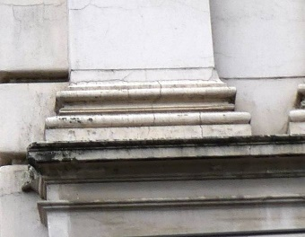
 | a | - demontaža 1 baze i restauracija | kom | 1.00 |  | 0.00
 | b | - izrada kalupa | kom | 1.00 |  | 0.00
 | c | - lijevanje baza pilastara prema odobrenom kalupu | kom | 5.00 |  | 0.00
 | d | - montaža baza pilastara | kom | 5.00 |  | 0.00

4.A. | 9. | ZAGLAVNI KAMEN U SREDIŠNJEM DIJELU NADPROZORNIKA 2. KATA ISTOČNOG PROČELJA OBJEKTA Restauratorski radovi na zaglavnom kamenu nadprozornika prozora 2. kata izvode se in situ. - uklanjanje slojeva preslika do izvorne forme - kiparski retuš i dopuna nedostajućih dijelova do izvorne forme - izvedba završne teksturne obrade sa glatkom površinom elementa - završna impregnacija - završno bojanje određenim tonom boje koji je definiran konzervatorsko - restauratorskim istraživanjima te odobren od strane predstavnika GZZZSKIP | 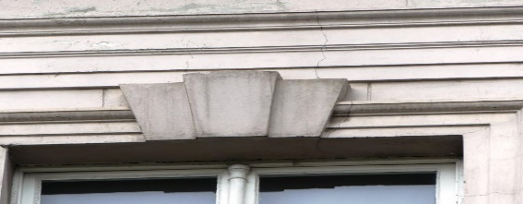 kom | 10.00 |  | 0.00

4.A. | 10. | TRI "ZVONČIĆA" ISPOD LIJEVOG I DESNOG VERTIKALNOG RUBA PROZORA 2. KATA ISTOČNOG PROČELJA OBJEKTA Restauratorski radovi na "zvončićima" u parapetnoj zoni prozora 2. kata izvode se in situ. - uklanjanje slojeva preslika do izvorne forme - kiparski retuš i dopuna nedostajućih dijelova do izvorne forme - izvedba završne teksturne obrade sa glatkom površinom elementa - završna impregnacija - završno bojanje određenim tonom boje koji je definiran konzervatorsko - restauratorskim istraživanjima te odobren od strane predstavnika GZZZSKIP | 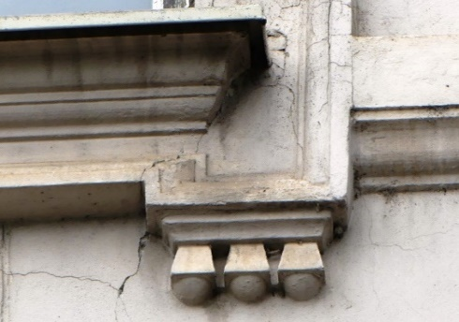 kom | 18.00 |  | 0.00

4.A. | 11. | TIMPANON SA NADPROZORNIKOM PROZORA 1. KATA U PRVOJ PROZORSKOJ VERTIKALI ISTOČNOG PROČELJA OBJEKTA Restauratorski radovi na timpanonu i nadprozorniku prozora 1. kata izvode se in situ sa svim pripadajučim profilacijama i štuko lijevanim elementima. To uključuje kvadratnu profiliranu bazu sa "S" plitkim konzolama na lijevoj i desnoj strani, profilaciju timpanona sa pripadajučim štuko odljevima i centralni reljef. - 5 komada - uklanjanje slojeva preslika do izvorne forme - kiparski retuš i dopuna nedostajućih dijelova do izvorne forme - izvedba završne teksturne obrade sa glatkom površinom elementa - završna impregnacija - završno bojanje određenim tonom boje koji je definiran konzervatorsko - restauratorskim istraživanjima te odobren od strane predstavnika GZZZSKIP | 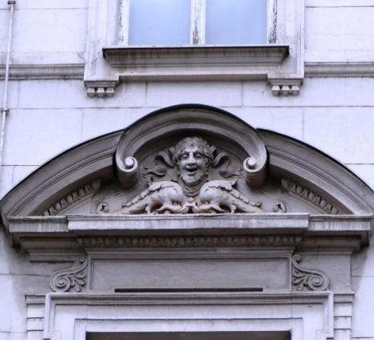 kpl | 1.00 |  | 0.00

4.A. | 12. | TIMPANON SA NADPROZORNIKOM PROZORA 1. KATA U DRUGOJ PROZORSKOJ VERTIKALI ISTOČNOG PROČELJA OBJEKTA Restauratorski radovi na timpanonu i nadprozorniku prozora 1. kata izvode se in situ sa svim pripadajučim profilacijama i štuko lijevanim elementima. To uključuje kvadratnu profiliranu bazu sa "S" plitkim konzolama na lijevoj i desnoj strani, profilaciju timpanona sa pripadajučim štuko odljevima i centralni reljef. - uklanjanje slojeva preslika do izvorne forme - kiparski retuš i dopuna nedostajućih dijelova do izvorne forme - izvedba završne teksturne obrade sa glatkom površinom elementa - završna impregnacija - završno bojanje određenim tonom boje koji je definiran konzervatorsko - restauratorskim istraživanjima te odobren od strane predstavnika GZZZSKIP | 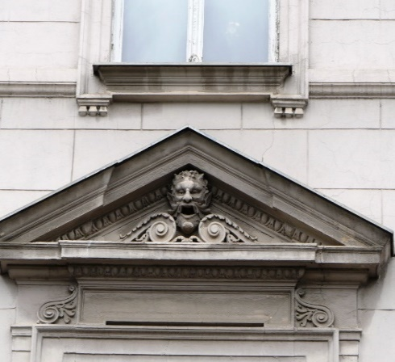 kpl | 1.00 |  | 0.00

4.A. | 13. | TIMPANON SA NADPROZORNIKOM PROZORA 1. KATA U TREĆOJ PROZORSKOJ VERTIKALI ISTOČNOG PROČELJA OBJEKTA Restauratorski radovi na timpanonu i nadprozorniku prozora 1. kata izvode se in situ sa svim pripadajučim profilacijama i štuko lijevanim elementima. To uključuje kvadratnu profiliranu bazu sa "S" plitkim konzolama na lijevoj i desnoj strani, profilaciju timpanona sa pripadajučim štuko odljevima i centralni reljef. - uklanjanje slojeva preslika do izvorne forme - kiparski retuš i dopuna nedostajućih dijelova do izvorne forme - izvedba završne teksturne obrade sa glatkom površinom elementa - završna impregnacija - završno bojanje određenim tonom boje koji je definiran konzervatorsko - restauratorskim istraživanjima te odobren od strane predstavnika GZZZSKIP | 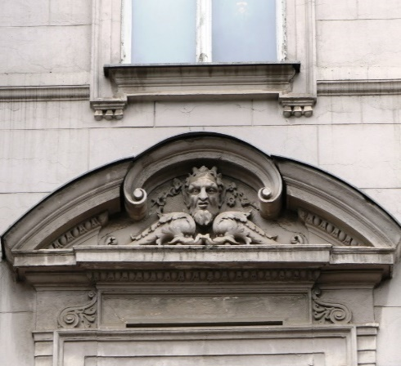 kpl | 1.00 |  | 0.00

4.A. | 14. | TIMPANON SA NADPROZORNIKOM PROZORA 1. KATA U ČETVRTOJ PROZORSKOJ VERTIKALI ISTOČNOG PROČELJA OBJEKTA Restauratorski radovi na timpanonu i nadprozorniku prozora 1. kata izvode se in situ sa svim pripadajučim profilacijama i štuko lijevanim elementima. To uključuje kvadratnu profiliranu bazu sa "S" plitkim konzolama na lijevoj i desnoj strani, profilaciju timpanona sa pripadajučim štuko odljevima i centralni reljef. - uklanjanje slojeva preslika do izvorne forme - kiparski retuš i dopuna nedostajućih dijelova do izvorne forme - izvedba završne teksturne obrade sa glatkom površinom elementa - završna impregnacija - završno bojanje određenim tonom boje koji je definiran konzervatorsko - restauratorskim istraživanjima te odobren od strane predstavnika GZZZSKIP | 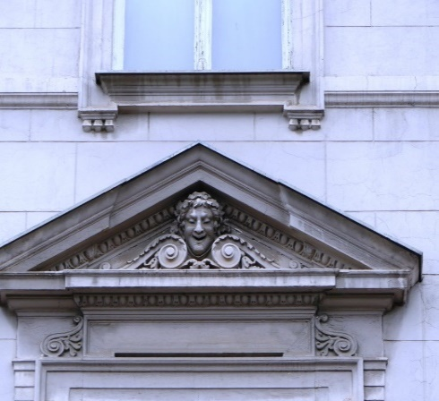 kpl | 1.00 |  | 0.00

4.A. | 15. | TIMPANON SA NADPROZORNIKOM PROZORA 1. KATA U PETOJ PROZORSKOJ VERTIKALI ISTOČNOG PROČELJA OBJEKTA Restauratorski radovi na timpanonu i nadprozorniku prozora 1. kata izvode se in situ sa svim pripadajučim profilacijama i štuko lijevanim elementima. To uključuje kvadratnu profiliranu bazu sa "S" plitkim konzolama na lijevoj i desnoj strani, profilaciju timpanona sa pripadajučim štuko odljevima i centralni reljef. - uklanjanje slojeva preslika do izvorne forme - kiparski retuš i dopuna nedostajućih dijelova do izvorne forme - izvedba završne teksturne obrade sa glatkom površinom elementa - završna impregnacija - završno bojanje određenim tonom boje koji je definiran konzervatorsko - restauratorskim istraživanjima te odobren od strane predstavnika GZZZSKIP | 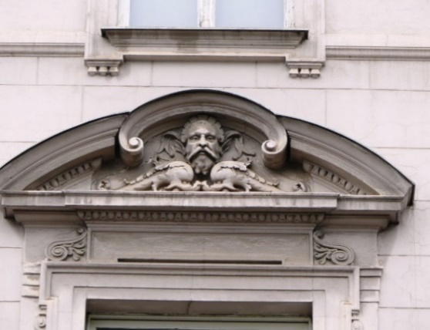 kpl | 1.00 |  | 0.00

4.A. | 16. | TIMPANON SA NADPROZORNIKOM PROZORA 1. KATA U ŠESTOJ PROZORSKOJ VERTIKALI ISTOČNOG PROČELJA OBJEKTA Restauratorski radovi na timpanonu i nadprozorniku prozora 1. kata izvode se in situ sa svim pripadajučim profilacijama i štuko lijevanim elementima. To uključuje kvadratnu profiliranu bazu sa "S" plitkim konzolama na lijevoj i desnoj strani, profilaciju timpanona sa pripadajučim štuko odljevima i centralni reljef. - uklanjanje slojeva preslika do izvorne forme - kiparski retuš i dopuna nedostajućih dijelova do izvorne forme - izvedba završne teksturne obrade sa glatkom površinom elementa - završna impregnacija - završno bojanje određenim tonom boje koji je definiran konzervatorsko - restauratorskim istraživanjima te odobren od strane predstavnika GZZZSKIP | 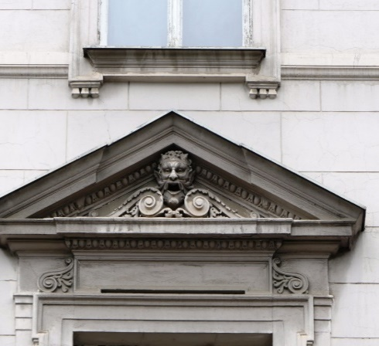 kpl | 1.00 |  | 0.00

4.A. | 17. | TIMPANON SA NADPROZORNIKOM PROZORA 1. KATA U SEDMOJ PROZORSKOJ VERTIKALI ISTOČNOG PROČELJA OBJEKTA Restauratorski radovi na timpanonu i nadprozorniku prozora 1. kata izvode se in situ sa svim pripadajučim profilacijama i štuko lijevanim elementima. To uključuje kvadratnu profiliranu bazu sa "S" plitkim konzolama na lijevoj i desnoj strani, profilaciju timpanona sa pripadajučim štuko odljevima i centralni reljef. - uklanjanje slojeva preslika do izvorne forme - kiparski retuš i dopuna nedostajućih dijelova do izvorne forme - izvedba završne teksturne obrade sa glatkom površinom elementa - završna impregnacija - završno bojanje određenim tonom boje koji je definiran konzervatorsko - restauratorskim istraživanjima te odobren od strane predstavnika GZZZSKIP | 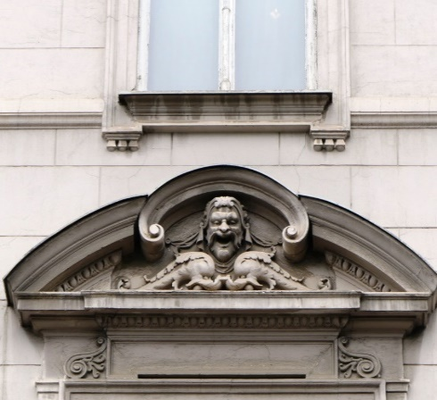 kpl | 1.00 |  | 0.00

4.A. | 18. | TIMPANON SA NADPROZORNIKOM PROZORA 1. KATA U OSMOJ PROZORSKOJ VERTIKALI ISTOČNOG PROČELJA OBJEKTA Restauratorski radovi na timpanonu i nadprozorniku prozora 1. kata izvode se in situ sa svim pripadajučim profilacijama i štuko lijevanim elementima. To uključuje kvadratnu profiliranu bazu sa "S" plitkim konzolama na lijevoj i desnoj strani, profilaciju timpanona sa pripadajučim štuko odljevima i centralni reljef. - uklanjanje slojeva preslika do izvorne forme - kiparski retuš i dopuna nedostajućih dijelova do izvorne forme - izvedba završne teksturne obrade sa glatkom površinom elementa - završna impregnacija - završno bojanje određenim tonom boje koji je definiran konzervatorsko - restauratorskim istraživanjima te odobren od strane predstavnika GZZZSKIP | 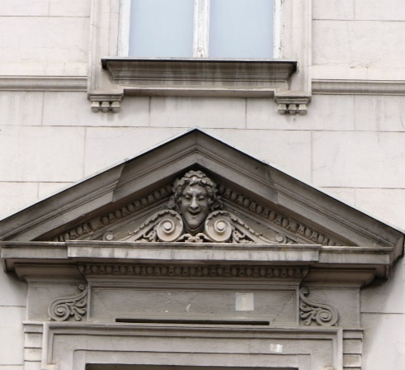 kpl | 1.00 |  | 0.00

4.A. | 19. | TIMPANON SA NADPROZORNIKOM PROZORA 1. KATA U DEVETOJ PROZORSKOJ VERTIKALI ISTOČNOG PROČELJA OBJEKTA Restauratorski radovi na timpanonu i nadprozorniku prozora 1. kata izvode se in situ sa svim pripadajučim profilacijama i štuko lijevanim elementima. To uključuje kvadratnu profiliranu bazu sa "S" plitkim konzolama na lijevoj i desnoj strani, profilaciju timpanona sa pripadajučim štuko odljevima i centralni reljef. - uklanjanje slojeva preslika do izvorne forme - kiparski retuš i dopuna nedostajućih dijelova do izvorne forme - izvedba završne teksturne obrade sa glatkom površinom elementa - završna impregnacija - završno bojanje određenim tonom boje koji je definiran konzervatorsko - restauratorskim istraživanjima te odobren od strane predstavnika GZZZSKIP | 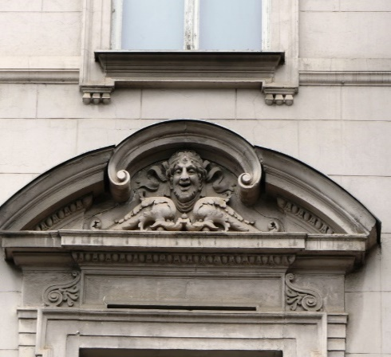 kpl | 1.00 |  | 0.00

4.A. | 20. | TIMPANON SA NADPROZORNIKOM PROZORA 1. KATA U DESETOJ PROZORSKOJ VERTIKALI ISTOČNOG PROČELJA OBJEKTA Restauratorski radovi na timpanonu i nadprozorniku prozora 1. kata izvode se in situ sa svim pripadajučim profilacijama i štuko lijevanim elementima. To uključuje kvadratnu profiliranu bazu sa "S" plitkim konzolama na lijevoj i desnoj strani, profilaciju timpanona sa pripadajučim štuko odljevima i centralni reljef. - uklanjanje slojeva preslika do izvorne forme - kiparski retuš i dopuna nedostajućih dijelova do izvorne forme - izvedba završne teksturne obrade sa glatkom površinom elementa - završna impregnacija - završno bojanje određenim tonom boje koji je definiran konzervatorsko - restauratorskim istraživanjima te odobren od strane predstavnika GZZZSKIP | 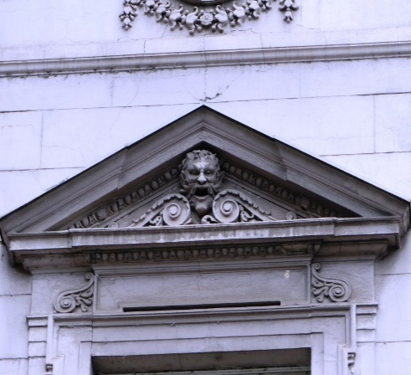 kpl | 1.00 |  | 0.00

4.A. | 21. | TIMPANON SA NADPROZORNIKOM PROZORA 1. KATA U JEDANAJSTOJ PROZORSKOJ VERTIKALI ISTOČNOG PROČELJA OBJEKTA Restauratorski radovi na timpanonu i nadprozorniku prozora 1. kata izvode se in situ sa svim pripadajučim profilacijama i štuko lijevanim elementima. To uključuje kvadratnu profiliranu bazu sa "S" plitkim konzolama na lijevoj i desnoj strani, profilaciju timpanona sa pripadajučim štuko odljevima i centralni reljef. - uklanjanje slojeva preslika do izvorne forme - kiparski retuš i dopuna nedostajućih dijelova do izvorne forme - izvedba završne teksturne obrade sa glatkom površinom elementa - završna impregnacija - završno bojanje određenim tonom boje koji je definiran konzervatorsko - restauratorskim istraživanjima te odobren od strane predstavnika GZZZSKIP | 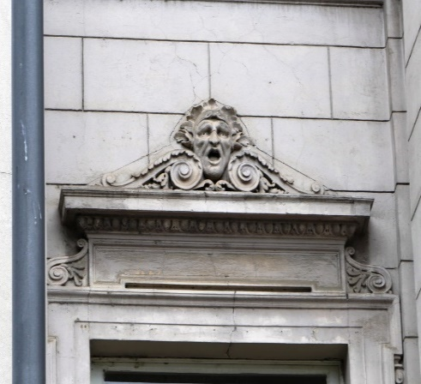 kpl | 1.00 |  | 0.00

4.A. | 22. | BALUSTRADE PARAPETA PROZORA 1. KATA ISTOČNOG PROČELJA Restauratorski radovi na balustradama parapeta prozora 1. kata izvode se in situ. - uklanjanje slojeva preslika do izvorne forme - kiparski retuš i dopuna nedostajućih dijelova do izvorne forme - izvedba završne teksturne obrade sa glatkom površinom elementa - završna impregnacija - završno bojanje određenim tonom boje koji je definiran konzervatorsko - restauratorskim istraživanjima te odobren od strane predstavnika GZZZSKIP | 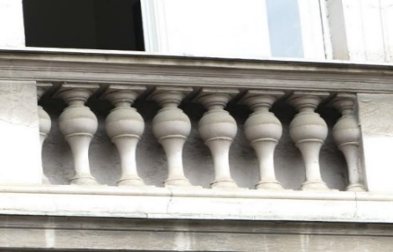 kom | 60.00 |  | 0.00

4.A. | 23. | ZAGLAVNI ELEMENT U TJEMENU LUČNOG PROZORA VISOKOG PRIZEMLJA ISTOČNOG PROČELJA Restauratorski radovi na zaglavnom elementu prozora visokog prizemlja izvode se in situ. - uklanjanje slojeva preslika do izvorne forme - kiparski retuš i dopuna nedostajućih dijelova do izvorne forme - izvedba završne teksturne obrade sa glatkom površinom elementa - završna impregnacija - završno bojanje određenim tonom boje koji je definiran konzervatorsko - restauratorskim istraživanjima te odobren od strane predstavnika GZZZSKIP | 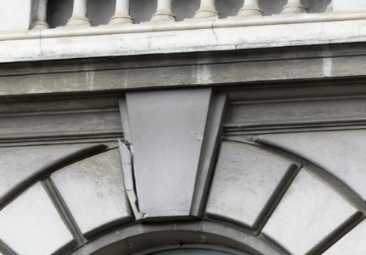 kom | 10.00 |  | 0.00

4.A. | 24. | TIMPANON NADVRATNIKA ISTOČNOG ULAZA U OBJEKT Restauratorski radovi na timpanonu istočnog ulaza izvode se in situ. - uklanjanje slojeva preslika do izvorne forme - kiparski retuš i dopuna nedostajućih dijelova do izvorne forme - izvedba završne teksturne obrade sa glatkom površinom elementa - završna impregnacija - završno bojanje određenim tonom boje koji je definiran konzervatorsko - restauratorskim istraživanjima te odobren od strane predstavnika GZZZSKIP |  kom | 1.00 |  | 0.00

4.A. | 25. | TIMPANON IZNAD PROLAZA ZA PJEŠAKE NA JUGOISTOČNOM PROČELJA CENTRALNOG RIZALITA OBJEKTA Restauratorski radovi na timpanonu jugoistočnog prolaza izvode se in situ. - uklanjanje slojeva preslika do izvorne forme - kiparski retuš i dopuna nedostajućih dijelova do izvorne forme - izvedba završne teksturne obrade sa glatkom površinom elementa - završna impregnacija - završno bojanje određenim tonom boje koji je definiran konzervatorsko - restauratorskim istraživanjima te odobren od strane predstavnika GZZZSKIP | 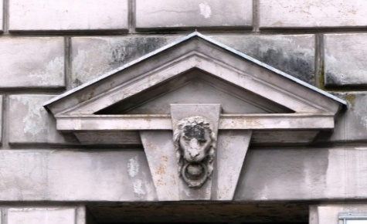 kom | 1.00 |  | 0.00

4.A. | 26. | "S" ELEMENT SA ZVONČIĆIMA SA LIJEVE I DESNE STRANE PROZORA 1. KATA ISTOČNOG PROČELJA Restauratorski radovi na "S" elementu sa zvončićima prozora 1. kata izvode se in situ sa svim pripadajučim profilacijama i štuko lijevanim elementima. - uklanjanje slojeva preslika do izvorne forme - kiparski retuš i dopuna nedostajućih dijelova do izvorne forme - izvedba završne teksturne obrade sa glatkom površinom elementa - završna impregnacija - završno bojanje određenim tonom boje koji je definiran konzervatorsko - restauratorskim istraživanjima te odobren od strane predstavnika GZZZSKIP | 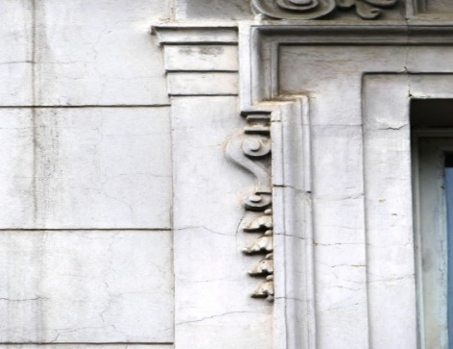 kom | 22.00 |  | 0.00

4.A. | 27. | DRVENA VRATA ISTOČNOG ULAZNOG PORTALA Restauratorski radovi na drvenim vratima istočnog ulaznog portala izvode se in situ nakon demontaže istih te transporta u radionicu. - pažljiva demontaža oba krila - uklanjanje svih slojeva boje - stolarski popravak uz poštivanje svih profilacija na istome (stavkom obuhvatiti i segmentnu zamjenu potpuno trulih drvenih elemenata novim drvom u kvaliteti postojećeg) - kitanje i brušenje svih oštećenih dijelova - zaštitni temeljni premaz za stolariju - završno bojanje uljanom bojom određenom prema konzervatorsko – restauratorskom sondiranju i odobrenom RAL-u od strane nadležnog konzervatora. Drvena vrata se prije provedbe restauracije odvoze na preradu za ugradnju požarnih okova te sustava za otvaranje i zatvaranje prilikom prorade sustava vatrodojave. | 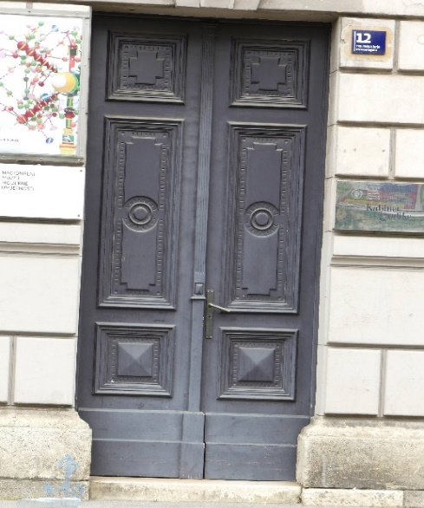 kom | 1.00 |  | 0.00

4.A. | 28. | KAMENI DOPROZORNIK PODRUMSKIH PROZORA Restauratorski radovi na kamenim doprozornicima podruma izvode se in situ kako slijedi: - Čišćenje-skidanje svih naslaga sa elementa - čišćenje od prljavštine, mahovine, pljesni i drugih nečistoća, odmašćivanja. Čišćenje vršiti vodom i pijeskom pod pritiskom (pijeskarenjem) i mehaničkim dočišćavanjem (paziti na čuvanje prirodne patine - izvesti probe pjeskarenja). - Liječenje barijevim hidroksidom. - Popravak vršiti krpanjem kamenom žbukom. - Očistiti oštećene fuge, te ih nanovo fugirati. - Patiniranje i zaštitni premaz hidrofobni. U stavci uključen sav potreban osnovni i pomoćni materijal i rad do potpune gotovosti. | 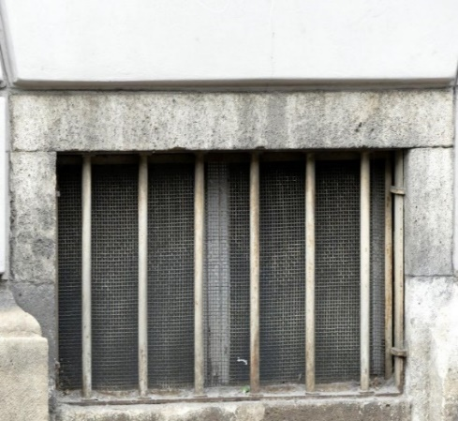 kpl | 7.00 |  | 0.00

4.A. | 29. | KAMENI SOKL PRIZEMLJA ISTOČNOG PROČELJA OBJEKTA Restauratorski radovi na kamenom soklu prizemlja izvode se in situ kako slijedi: - Čišćenje-skidanje svih naslaga sa elementa - čišćenje od prljavštine, mahovine, pljesni i drugih nečistoća, odmašćivanja. Čišćenje vršiti vodom i pijeskom pod pritiskom (pijeskarenjem) i mehaničkim dočišćavanjem (paziti na čuvanje prirodne patine - izvesti probe pjeskarenja). - Liječenje barijevim hidroksidom. - Popravak vršiti krpanjem kamenom žbukom. - Očistiti oštećene fuge, te ih nanovo fugirati. - Patiniranje i zaštitni premaz hidrofobni. U stavci uključen sav potreban osnovni i pomoćni materijal i rad do potpune gotovosti. |  m² | 35.00 |  | 0.00

4.A. | 30. | TIMPANON SA NADPROZORNIKOM PROZORA 2. KATA U JEDANAJSTOJ PROZORSKOJ VERTIKALI ISTOČNOG PROČELJA OBJEKTA Restauratorski radovi na timpanonu i nadprozorniku prozora 2. kata izvode se in situ sa svim pripadajučim profilacijama i štuko lijevanim elementima rozora. - uklanjanje slojeva preslika do izvorne forme - kiparski retuš i dopuna nedostajućih dijelova do izvorne forme - izvedba završne teksturne obrade sa glatkom površinom elementa - završna impregnacija - završno bojanje određenim tonom boje koji je definiran konzervatorsko - restauratorskim istraživanjima te odobren od strane predstavnika GZZZSKIP | 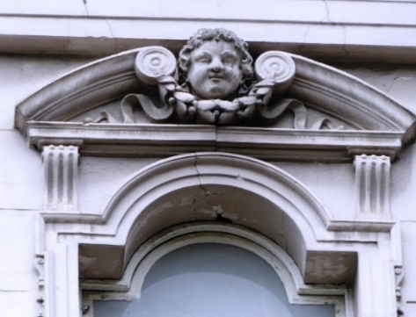 kpl | 1.00 |  | 0.00

4.A. | 31. | DVOSTRANI KAPITELI PILASTRA RIZALITNOG DIJELA ISTOČNOG PROČELJA OBJEKTA Restauratorski radovi na kapitelu izvode se in situ. - uklanjanje slojeva preslika do izvorne forme - kiparski retuš i dopuna nedostajućih dijelova do izvorne forme - izvedba završne teksturne obrade sa glatkom površinom elementa - završna impregnacija - završno bojanje određenim tonom boje koji je definiran konzervatorsko - restauratorskim istraživanjima te odobren od strane predstavnika GZZZSKIP | 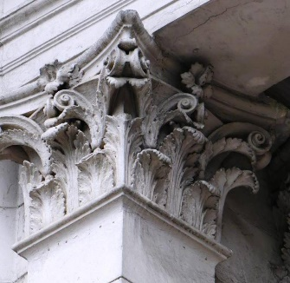 kom | 1.00 |  | 0.00

4.A. | 32. | DVOSTRANI KAPITELI PILASTRA RIZALITNOG DIJELA ISTOČNOG PROČELJA OBJEKTA Restauratorski radovi na kapitelu izvode se in situ. - uklanjanje slojeva preslika do izvorne forme - kiparski retuš i dopuna nedostajućih dijelova do izvorne forme - izvedba završne teksturne obrade sa glatkom površinom elementa - završna impregnacija - završno bojanje određenim tonom boje koji je definiran konzervatorsko - restauratorskim istraživanjima te odobren od strane predstavnika GZZZSKIP | 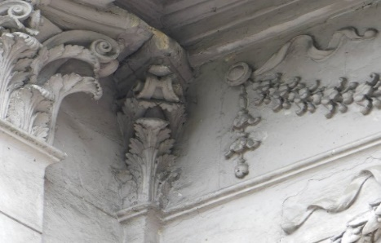 kom | 1.00 |  | 0.00

4.A. | 33. | GIRLANDA ISPOD KROVNOG VIJENCA CENTRALNOG RIZALITA ISTOČNOG PROČELJA Restauratorski radovi na girlandi izvode se in situ. - uklanjanje slojeva preslika do izvorne forme - kiparski retuš i dopuna nedostajućih dijelova do izvorne forme - izvedba završne teksturne obrade sa glatkom površinom elementa - završna impregnacija - završno bojanje određenim tonom boje koji je definiran konzervatorsko - restauratorskim istraživanjima te odobren od strane predstavnika GZZZSKIP | 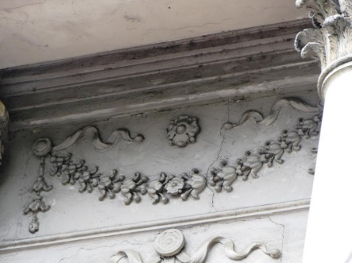 kom | 1.00 |  | 0.00

4.A. | 34. | MEDALJON SA VEGETABILNIM ŠTUKO UZORKOM CENTRALNOG RIZALITA ISTOČNOG PROČELJA Restauratorski radovi na medaljonu izvode se in situ. - uklanjanje slojeva preslika do izvorne forme - kiparski retuš i dopuna nedostajućih dijelova do izvorne forme - izvedba završne teksturne obrade sa glatkom površinom elementa - završna impregnacija - završno bojanje određenim tonom boje koji je definiran konzervatorsko - restauratorskim istraživanjima te odobren od strane predstavnika GZZZSKIP |  kom | 1.00 |  | 0.00

4.B. | 35. | KAMENA OGRADA CENTRALNOG RIZALITA NA ISTOČNOJ STRANI PROČELJA OBJEKTA Restauratorski radovi na kamenom ograde 1. kata izvode se in situ kako slijedi: - Čišćenje-skidanje svih naslaga sa elementa - čišćenje od prljavštine, mahovine, pljesni i drugih nečistoća, odmašćivanja. Čišćenje vršiti vodom i pijeskom pod pritiskom (pijeskarenjem) i mehaničkim dočišćavanjem (paziti na čuvanje prirodne patine - izvesti probe pjeskarenja). - Liječenje barijevim hidroksidom. - Popravak vršiti krpanjem kamenom žbukom. - Očistiti oštećene fuge, te ih nanovo fugirati. - Patiniranje i zaštitni premaz hidrofobni. U stavci uključen sav potreban osnovni i pomoćni materijal i rad do potpune gotovosti. | 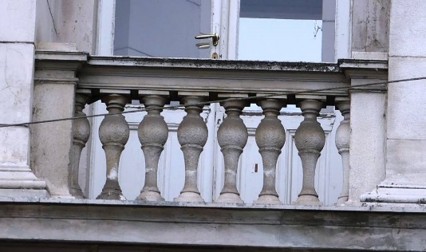
 | a | - kamena poklopnica ograde | kom | 1.00 |  | 0.00
 | b | - kamene balustrade ograde | kom | 8.00 |  | 0.00
 | c | - kameni stupovi ograde | kom | 2.00 |  | 0.00

4.B. |  | Sjeverno pročelje

4.B. | 7. | KAPITELI PILASTRA RIZALITNOG DIJELA SJEVERNOG PROČELJA OBJEKTA Restauratorski radovi na kapitelima izvode se in situ. - uklanjanje slojeva preslika do izvorne forme - kiparski retuš i dopuna nedostajućih dijelova do izvorne forme - izvedba završne teksturne obrade sa glatkom površinom elementa - završna impregnacija - završno bojanje određenim tonom boje koji je definiran konzervatorsko - restauratorskim istraživanjima te odobren od strane predstavnika GZZZSKIP | 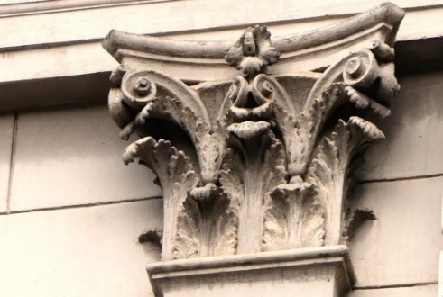 kom | 5.00 |  | 0.00

4.B. | 8. | BAZE PILASTARA RIZALITNOG DIJELA SJEVERNOG PROČELJA Zatečeno stanje svih baza pilastara je u relativno slabom stupnju očuvanosti sa mnogobrojnim pukotina te je upitno stanje izvornika i slijedom navedenog izvode se novi elementi lijevanjem - demontaža 1 baze bilastra - uklanjanje slojeva preslika do izvorne forme - kiparski retuš i dopuna nedostajućih dijelova do izvorne forme - izvedba završne teksturne obrade sa glatkom površinom elementa - završna impregnacija - uzimanje gumenog otiska i kalupa za isti - izrada 1 kalupa za lijevanje - ishoditi odobrenje od predstavnika GZZZSKIP za kalup i umnožavanje elemenata prema istome - lijevanje svih elemenata sa postavom potrebnih sidara i ankera za koje će se montirati izliveni elementi na predviđenu poziciju - montaža izlivenih elemenata sa sidrenjem i završnom obradom rubnih spojeva elemenata - završno bojanje određenim tonom boje koji je definiran konzervatorsko - restauratorskim istraživanjima te odobren od strane predstavnika GZZZSKIP | 
 | a | - demontaža 1 baze i restauracija | kom | 1.00 |  | 0.00
 |  | - izrada kalupa | kom | 1.00 |  | 0.00
 | c | - lijevanje baza pilastara prema odobrenom kalupu | kom | 5.00 |  | 0.00
 | d | - montaža baza pilastara | kom | 5.00 |  | 0.00

4.B. | 9. | ZAGLAVNI KAMEN U SREDIŠNJEM DIJELU NADPROZORNIKA 2. KATA SJEVERNOG PROČELJA OBJEKTA Restauratorski radovi na zaglavnom kamenu nadprozornika prozora 2. kata izvode se in situ. - uklanjanje slojeva preslika do izvorne forme - kiparski retuš i dopuna nedostajućih dijelova do izvorne forme - izvedba završne teksturne obrade sa glatkom površinom elementa - završna impregnacija - završno bojanje određenim tonom boje koji je definiran konzervatorsko - restauratorskim istraživanjima te odobren od strane predstavnika GZZZSKIP | 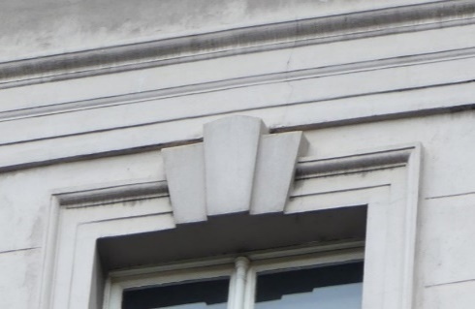 kom | 9.00 |  | 0.00

4.B. | 10. | TRI "ZVONČIĆA" ISPOD LIJEVOG I DESNOG VERTIKALNOG RUBA PROZORA 2. KATA SJEVERNOG PROČELJA OBJEKTA Restauratorski radovi na "zvončićima" u parapetnoj zoni prozora 2. kata izvode se in situ. - uklanjanje slojeva preslika do izvorne forme - kiparski retuš i dopuna nedostajućih dijelova do izvorne forme - izvedba završne teksturne obrade sa glatkom površinom elementa - završna impregnacija - završno bojanje određenim tonom boje koji je definiran konzervatorsko - restauratorskim istraživanjima te odobren od strane predstavnika GZZZSKIP | 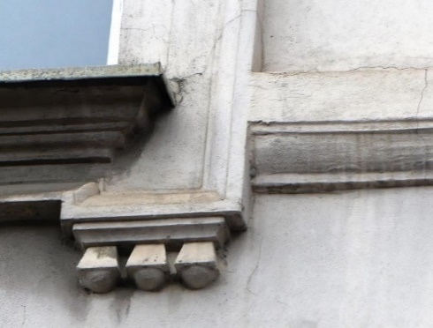 kom | 18.00 |  | 0.00

4.B. | 11. | TIMPANON SA NADPROZORNIKOM PROZORA 1. KATA U PRVOJ PROZORSKOJ VERTIKALI SJEVERNOG PROČELJA OBJEKTA Restauratorski radovi na timpanonu i nadprozorniku prozora 1. kata izvode se in situ sa svim pripadajučim profilacijama i štuko lijevanim elementima. To uključuje kvadratnu profiliranu bazu sa "S" plitkim konzolama na lijevoj i desnoj strani, profilaciju timpanona sa pripadajučim štuko odljevima i centralni reljef. - uklanjanje slojeva preslika do izvorne forme - kiparski retuš i dopuna nedostajućih dijelova do izvorne forme - izvedba završne teksturne obrade sa glatkom površinom elementa - završna impregnacija - završno bojanje određenim tonom boje koji je definiran konzervatorsko - restauratorskim istraživanjima te odobren od strane predstavnika GZZZSKIP | 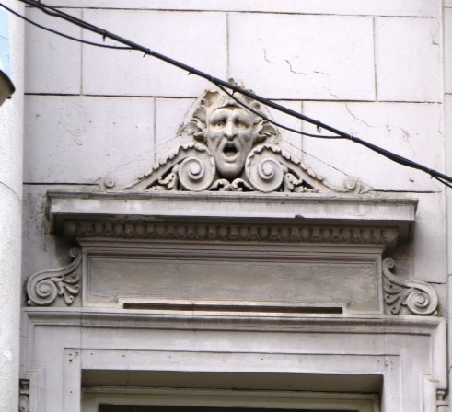 kpl | 1.00 |  | 0.00

4.B. | 12. | TIMPANON SA NADPROZORNIKOM PROZORA 1. KATA U DRUGOJ PROZORSKOJ VERTIKALI SJEVERNOG PROČELJA OBJEKTA Restauratorski radovi na timpanonu i nadprozorniku prozora 1. kata izvode se in situ sa svim pripadajučim profilacijama i štuko lijevanim elementima. To uključuje kvadratnu profiliranu bazu sa "S" plitkim konzolama na lijevoj i desnoj strani, profilaciju timpanona sa pripadajučim štuko odljevima i centralni reljef. - uklanjanje slojeva preslika do izvorne forme - kiparski retuš i dopuna nedostajućih dijelova do izvorne forme - izvedba završne teksturne obrade sa glatkom površinom elementa - završna impregnacija - završno bojanje određenim tonom boje koji je definiran konzervatorsko - restauratorskim istraživanjima te odobren od strane predstavnika GZZZSKIP | 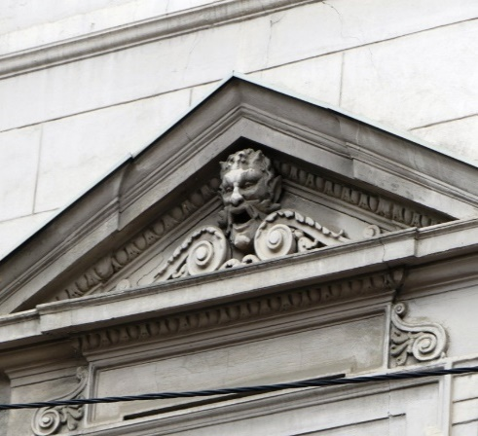 kpl | 1.00 |  | 0.00

4.B. | 13. | TIMPANON SA NADPROZORNIKOM PROZORA 1. KATA U TREĆOJ PROZORSKOJ VERTIKALI SJEVERNOG PROČELJA OBJEKTA Restauratorski radovi na timpanonu i nadprozorniku prozora 1. kata izvode se in situ sa svim pripadajučim profilacijama i štuko lijevanim elementima. To uključuje kvadratnu profiliranu bazu sa "S" plitkim konzolama na lijevoj i desnoj strani, profilaciju timpanona sa pripadajučim štuko odljevima i centralni reljef. - uklanjanje slojeva preslika do izvorne forme - kiparski retuš i dopuna nedostajućih dijelova do izvorne forme - izvedba završne teksturne obrade sa glatkom površinom elementa - završna impregnacija - završno bojanje određenim tonom boje koji je definiran konzervatorsko - restauratorskim istraživanjima te odobren od strane predstavnika GZZZSKIP | 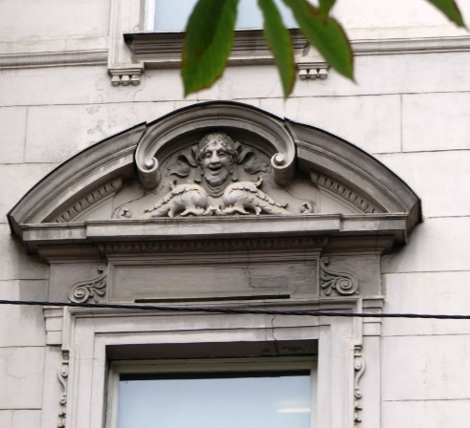 kpl | 1.00 |  | 0.00

4.B. | 14. | TIMPANON SA NADPROZORNIKOM PROZORA 1. KATA U ČETVRTOJ PROZORSKOJ VERTIKALI SJEVERNOG PROČELJA OBJEKTA Restauratorski radovi na timpanonu i nadprozorniku prozora 1. kata izvode se in situ sa svim pripadajučim profilacijama i štuko lijevanim elementima. To uključuje kvadratnu profiliranu bazu sa "S" plitkim konzolama na lijevoj i desnoj strani, profilaciju timpanona sa pripadajučim štuko odljevima i centralni reljef. - uklanjanje slojeva preslika do izvorne forme - kiparski retuš i dopuna nedostajućih dijelova do izvorne forme - izvedba završne teksturne obrade sa glatkom površinom elementa - završna impregnacija - završno bojanje određenim tonom boje koji je definiran konzervatorsko - restauratorskim istraživanjima te odobren od strane predstavnika GZZZSKIP | 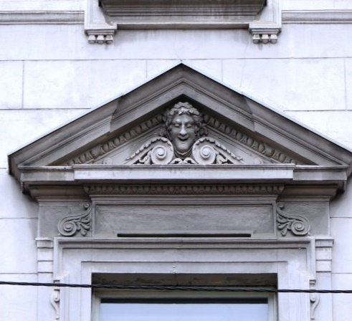 kpl | 1.00 |  | 0.00

4.B. | 15. | TIMPANON SA NADPROZORNIKOM PROZORA 1. KATA U PETOJ PROZORSKOJ VERTIKALI SJEVERNOG PROČELJA OBJEKTA Restauratorski radovi na timpanonu i nadprozorniku prozora 1. kata izvode se in situ sa svim pripadajučim profilacijama i štuko lijevanim elementima. To uključuje kvadratnu profiliranu bazu sa "S" plitkim konzolama na lijevoj i desnoj strani, profilaciju timpanona sa pripadajučim štuko odljevima i centralni reljef. - uklanjanje slojeva preslika do izvorne forme - kiparski retuš i dopuna nedostajućih dijelova do izvorne forme - izvedba završne teksturne obrade sa glatkom površinom elementa - završna impregnacija - završno bojanje određenim tonom boje koji je definiran konzervatorsko - restauratorskim istraživanjima te odobren od strane predstavnika GZZZSKIP | 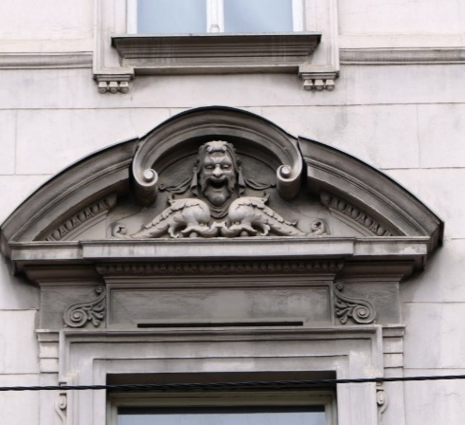 kpl | 1.00 |  | 0.00

4.B. | 16. | TIMPANON SA NADPROZORNIKOM PROZORA 1. KATA U ŠESTOJ PROZORSKOJ VERTIKALI SJEVERNOG PROČELJA OBJEKTA Restauratorski radovi na timpanonu i nadprozorniku prozora 1. kata izvode se in situ sa svim pripadajučim profilacijama i štuko lijevanim elementima. To uključuje kvadratnu profiliranu bazu sa "S" plitkim konzolama na lijevoj i desnoj strani, profilaciju timpanona sa pripadajučim štuko odljevima i centralni reljef. - uklanjanje slojeva preslika do izvorne forme - kiparski retuš i dopuna nedostajućih dijelova do izvorne forme - izvedba završne teksturne obrade sa glatkom površinom elementa - završna impregnacija - završno bojanje određenim tonom boje koji je definiran konzervatorsko - restauratorskim istraživanjima te odobren od strane predstavnika GZZZSKIP | 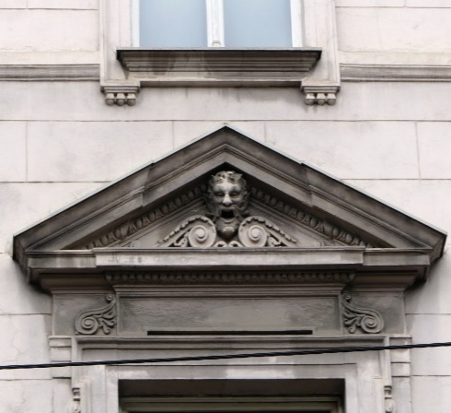 kpl | 1.00 |  | 0.00

4.B. | 17. | TIMPANON SA NADPROZORNIKOM PROZORA 1. KATA U SEDMOJ PROZORSKOJ VERTIKALI SJEVERNOG PROČELJA OBJEKTA Restauratorski radovi na timpanonu i nadprozorniku prozora 1. kata izvode se in situ sa svim pripadajučim profilacijama i štuko lijevanim elementima. To uključuje kvadratnu profiliranu bazu sa "S" plitkim konzolama na lijevoj i desnoj strani, profilaciju timpanona sa pripadajučim štuko odljevima i centralni reljef. - uklanjanje slojeva preslika do izvorne forme - kiparski retuš i dopuna nedostajućih dijelova do izvorne forme - izvedba završne teksturne obrade sa glatkom površinom elementa - završna impregnacija - završno bojanje određenim tonom boje koji je definiran konzervatorsko - restauratorskim istraživanjima te odobren od strane predstavnika GZZZSKIP | 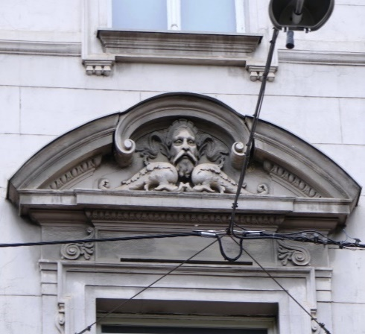 kpl | 1.00 |  | 0.00

4.B. | 18. | TIMPANON SA NADPROZORNIKOM PROZORA 1. KATA U OSMOJ PROZORSKOJ VERTIKALI SJEVERNOG PROČELJA OBJEKTA Restauratorski radovi na timpanonu i nadprozorniku prozora 1. kata izvode se in situ sa svim pripadajučim profilacijama i štuko lijevanim elementima. To uključuje kvadratnu profiliranu bazu sa "S" plitkim konzolama na lijevoj i desnoj strani, profilaciju timpanona sa pripadajučim štuko odljevima i centralni reljef. - uklanjanje slojeva preslika do izvorne forme - kiparski retuš i dopuna nedostajućih dijelova do izvorne forme - izvedba završne teksturne obrade sa glatkom površinom elementa - završna impregnacija - završno bojanje određenim tonom boje koji je definiran konzervatorsko - restauratorskim istraživanjima te odobren od strane predstavnika GZZZSKIP | 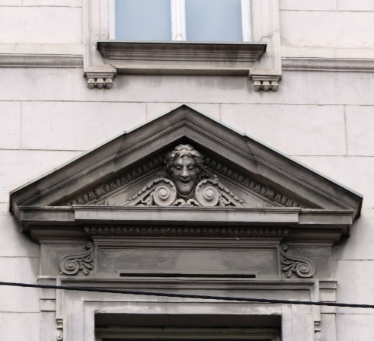 kpl | 1.00 |  | 0.00

4.B. | 19. | TIMPANON SA NADPROZORNIKOM PROZORA 1. KATA U DEVETOJ PROZORSKOJ VERTIKALI SJEVERNOG PROČELJA OBJEKTA Restauratorski radovi na timpanonu i nadprozorniku prozora 1. kata izvode se in situ sa svim pripadajučim profilacijama i štuko lijevanim elementima. To uključuje kvadratnu profiliranu bazu sa "S" plitkim konzolama na lijevoj i desnoj strani, profilaciju timpanona sa pripadajučim štuko odljevima i centralni reljef. - uklanjanje slojeva preslika do izvorne forme - kiparski retuš i dopuna nedostajućih dijelova do izvorne forme - izvedba završne teksturne obrade sa glatkom površinom elementa - završna impregnacija - završno bojanje određenim tonom boje koji je definiran konzervatorsko - restauratorskim istraživanjima te odobren od strane predstavnika GZZZSKIP | 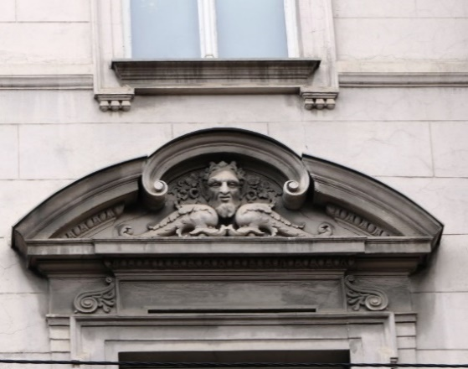 kpl | 1.00 |  | 0.00

4.B. | 20. | TIMPANON SA NADPROZORNIKOM PROZORA 1. KATA U DESETOJ PROZORSKOJ VERTIKALI SJEVERNOG PROČELJA OBJEKTA Restauratorski radovi na timpanonu i nadprozorniku prozora 1. kata izvode se in situ sa svim pripadajučim profilacijama i štuko lijevanim elementima. To uključuje kvadratnu profiliranu bazu sa "S" plitkim konzolama na lijevoj i desnoj strani, profilaciju timpanona sa pripadajučim štuko odljevima i centralni reljef. - uklanjanje slojeva preslika do izvorne forme - kiparski retuš i dopuna nedostajućih dijelova do izvorne forme - izvedba završne teksturne obrade sa glatkom površinom elementa - završna impregnacija - završno bojanje određenim tonom boje koji je definiran konzervatorsko - restauratorskim istraživanjima te odobren od strane predstavnika GZZZSKIP | 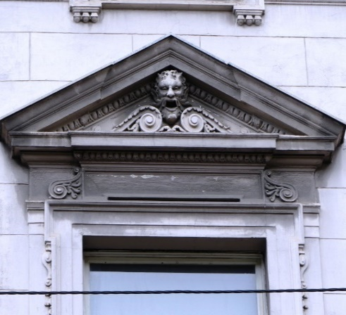 kpl | 1.00 |  | 0.00

4.B. | 21. | TIMPANON SA NADPROZORNIKOM PROZORA 1. KATA U JEDANAJSTOJ PROZORSKOJ VERTIKALI SJEVERNOG PROČELJA OBJEKTA Restauratorski radovi na timpanonu i nadprozorniku prozora 1. kata izvode se in situ sa svim pripadajučim profilacijama i štuko lijevanim elementima. To uključuje kvadratnu profiliranu bazu sa "S" plitkim konzolama na lijevoj i desnoj strani, profilaciju timpanona sa pripadajučim štuko odljevima i centralni reljef. - uklanjanje slojeva preslika do izvorne forme - kiparski retuš i dopuna nedostajućih dijelova do izvorne forme - izvedba završne teksturne obrade sa glatkom površinom elementa - završna impregnacija - završno bojanje određenim tonom boje koji je definiran konzervatorsko - restauratorskim istraživanjima te odobren od strane predstavnika GZZZSKIP | 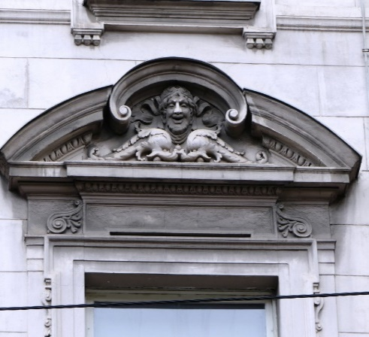 kpl | 1.00 |  | 0.00

4.B. | 22. | BALUSTRADE PARAPETA PROZORA 1. KATA SJEVERNOG PROČELJA Restauratorski radovi na balustradama parapeta prozora 1. kata izvode se in situ. - uklanjanje slojeva preslika do izvorne forme - kiparski retuš i dopuna nedostajućih dijelova do izvorne forme - izvedba završne teksturne obrade sa glatkom površinom elementa - završna impregnacija - završno bojanje određenim tonom boje koji je definiran konzervatorsko - restauratorskim istraživanjima te odobren od strane predstavnika GZZZSKIP | 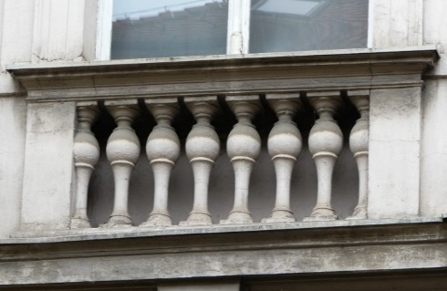 kom | 10.00 |  | 0.00

4.B. | 23. | ZAGLAVNI ELEMENT U TJEMENU LUČNOG PROZORA VISOKOG PRIZEMLJA SJEVERNOG PROČELJA Restauratorski radovi na zaglavnom elementu prozora visokog prizemlja izvode se in situ. - uklanjanje slojeva preslika do izvorne forme - kiparski retuš i dopuna nedostajućih dijelova do izvorne forme - izvedba završne teksturne obrade sa glatkom površinom elementa - završna impregnacija - završno bojanje određenim tonom boje koji je definiran konzervatorsko - restauratorskim istraživanjima te odobren od strane predstavnika GZZZSKIP | 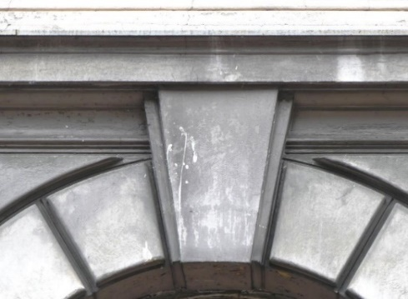 kom | 10.00 |  | 0.00

4.B. | 24. | TIMPANON NADVRATNIKA SJEVERNOG ULAZA U OBJEKT Restauratorski radovi na timpanonu sjevernog ulaza izvode se in situ. - uklanjanje slojeva preslika do izvorne forme - kiparski retuš i dopuna nedostajućih dijelova do izvorne forme - izvedba završne teksturne obrade sa glatkom površinom elementa - završna impregnacija - završno bojanje određenim tonom boje koji je definiran konzervatorsko - restauratorskim istraživanjima te odobren od strane predstavnika GZZZSKIP | 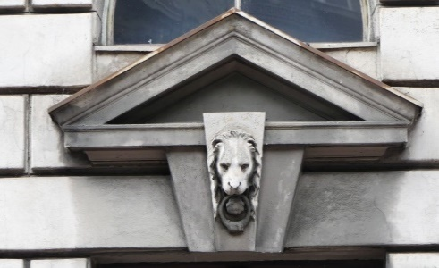 kom | 1.00 |  | 0.00

4.B. | 25. | TIMPANON IZNAD PROLAZA ZA PJEŠAKE NA SJEVEROZAPADNOM PROČELJU CENTRALNOG RIZALITA OBJEKTA Restauratorski radovi na timpanonu jsjeveroistočnog prolaza izvode se in situ. - uklanjanje slojeva preslika do izvorne forme - kiparski retuš i dopuna nedostajućih dijelova do izvorne forme - izvedba završne teksturne obrade sa glatkom površinom elementa - završna impregnacija - završno bojanje određenim tonom boje koji je definiran konzervatorsko - restauratorskim istraživanjima te odobren od strane predstavnika GZZZSKIP | 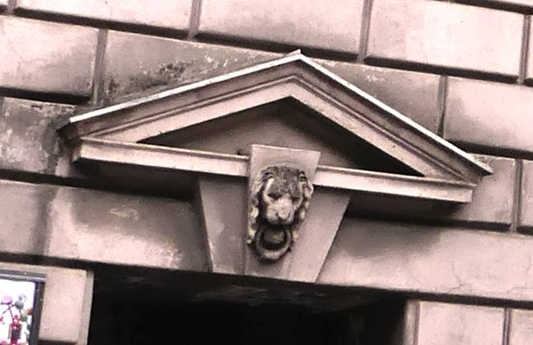 kom | 1.00 |  | 0.00

4.B. | 26. | "S" ELEMENT SA ZVONČIĆIMA SA LIJEVE I DESNE STRANE PROZORA 1. KATA SJEVERNOG PROČELJA Restauratorski radovi na "S" elementu sa zvončićima prozora 1. kata izvode se in situ sa svim pripadajučim profilacijama i štuko lijevanim elementima. - uklanjanje slojeva preslika do izvorne forme - kiparski retuš i dopuna nedostajućih dijelova do izvorne forme - izvedba završne teksturne obrade sa glatkom površinom elementa - završna impregnacija - završno bojanje određenim tonom boje koji je definiran konzervatorsko - restauratorskim istraživanjima te odobren od strane predstavnika GZZZSKIP | 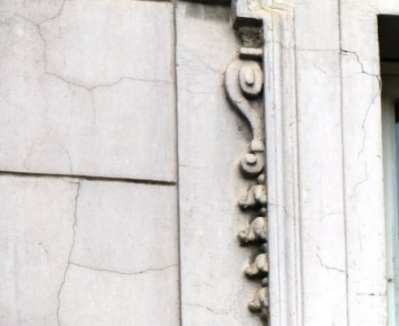 kom | 22.00 |  | 0.00

4.B. | 27. | DRVENA VRATA SJEVERNOG ULAZNOG PORTALA Restauratorski radovi na drvenim vratima sjevernog ulaznog portala izvode se in situ nakon demontaže istih te transporta u radionicu. - pažljiva demontaža oba krila - uklanjanje svih slojeva boje - stolarski popravak uz poštivanje svih profilacija na istome (stavkom obuhvatiti i segmentnu zamjenu potpuno trulih drvenih elemenata novim drvom u kvaliteti postojećeg) - kitanje i brušenje svih oštećenih dijelova - zaštitni temeljni premaz za stolariju - završno bojanje uljanom bojom određenom prema konzervatorsko – restauratorskom sondiranju i odobrenom RAL-u od strane nadležnog konzervatora Drvena vrata se prije provedbe restauracije odvoze na preradu za ugradnju požarnih okova te sustava za otvaranje i zatvaranje prilikom prorade sustava vatrodojave. | 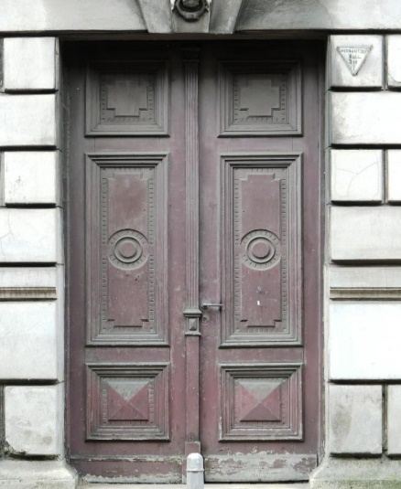 kom | 1.00 |  | 0.00

4.B. | 28. | KAMENI DOPROZORNIK PODRUMSKIH PROZORA Restauratorski radovi na kamenim doprozornicima podruma izvode se in situ kako slijedi: - Čišćenje-skidanje svih naslaga sa elementa - čišćenje od prljavštine, mahovine, pljesni i drugih nečistoća, odmašćivanja. Čišćenje vršiti vodom i pijeskom pod pritiskom (pijeskarenjem) i mehaničkim dočišćavanjem (paziti na čuvanje prirodne patine - izvesti probe pjeskarenja). - Liječenje barijevim hidroksidom. - Popravak vršiti krpanjem kamenom žbukom. - Očistiti oštećene fuge, te ih nanovo fugirati. - Patiniranje i zaštitni premaz hidrofobni. U stavci uključen sav potreban osnovni i pomoćni materijal i rad do potpune gotovosti. | 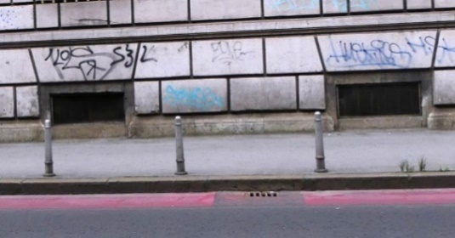 kpl | 9.00 |  | 0.00

4.B. | 29. | KAMENI SOKL PRIZEMLJA SJEVERNOG PROČELJA OBJEKTA Restauratorski radovi na kamenom soklu prizemlja izvode se in situ kako slijedi: - Čišćenje-skidanje svih naslaga sa elementa - čišćenje od prljavštine, mahovine, pljesni i drugih nečistoća, odmašćivanja. Čišćenje vršiti vodom i pijeskom pod pritiskom (pijeskarenjem) i mehaničkim dočišćavanjem (paziti na čuvanje prirodne patine - izvesti probe pjeskarenja). - Liječenje barijevim hidroksidom. - Popravak vršiti krpanjem kamenom žbukom. - Očistiti oštećene fuge, te ih nanovo fugirati. - Patiniranje i zaštitni premaz hidrofobni. U stavci uključen sav potreban osnovni i pomoćni materijal i rad do potpune gotovosti. |  m² | 20.00 |  | 0.00

4.B. | 30. | TIMPANON SA NADPROZORNIKOM PROZORA 2 KATA U JEDANAJSTOJ PROZORSKOJ VERTIKALI SJEVERNOG PROČELJA OBJEKTA Restauratorski radovi na timpanonu i nadprozorniku prozora 2. kata izvode se in situ sa svim pripadajučim profilacijama i štuko lijevanim elementima rozora. - uklanjanje slojeva preslika do izvorne forme - kiparski retuš i dopuna nedostajućih dijelova do izvorne forme - izvedba završne teksturne obrade sa glatkom površinom elementa - završna impregnacija - završno bojanje određenim tonom boje koji je definiran konzervatorsko - restauratorskim istraživanjima te odobren od strane predstavnika GZZZSKIP | 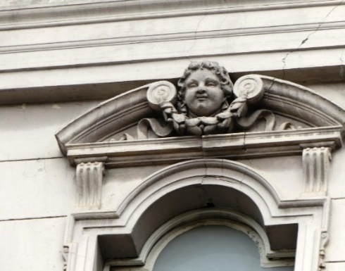 kpl | 1.00 |  | 0.00

4.B. | 31. | DVOSTRANI KAPITELI PILASTRA RIZALITNOG DIJELA SJEVERNOG PROČELJA OBJEKTA Restauratorski radovi na kapitelu izvode se in situ. - uklanjanje slojeva preslika do izvorne forme - kiparski retuš i dopuna nedostajućih dijelova do izvorne forme - izvedba završne teksturne obrade sa glatkom površinom elementa - završna impregnacija - završno bojanje određenim tonom boje koji je definiran konzervatorsko - restauratorskim istraživanjima te odobren od strane predstavnika GZZZSKIP | 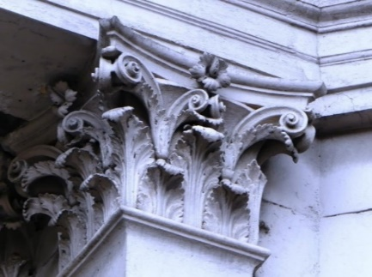 kom | 1.00 |  | 0.00

4.B. | 32. | DVOSTRANI KAPITELI PILASTRA RIZALITNOG DIJELA SJEVERNOG PROČELJA OBJEKTA Restauratorski radovi na kapitelu izvode se in situ. - uklanjanje slojeva preslika do izvorne forme - kiparski retuš i dopuna nedostajućih dijelova do izvorne forme - izvedba završne teksturne obrade sa glatkom površinom elementa - završna impregnacija - završno bojanje određenim tonom boje koji je definiran konzervatorsko - restauratorskim istraživanjima te odobren od strane predstavnika GZZZSKIP | 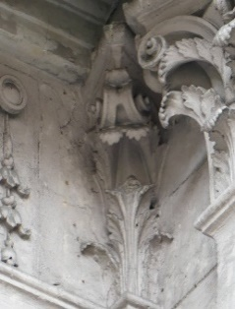 kom | 1.00 |  | 0.00

4.B. | 33. | 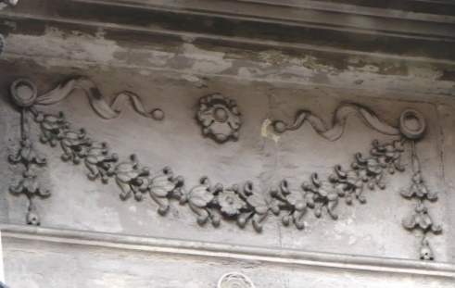 GIRLANDA ISPOD KROVNOG VIJENCA CENTRALNOG RIZALITA SJEVERNOG PROČELJA Restauratorski radovi na girlandi izvode se in situ. - uklanjanje slojeva preslika do izvorne forme - kiparski retuš i dopuna nedostajućih dijelova do izvorne forme - izvedba završne teksturne obrade sa glatkom površinom elementa - završna impregnacija - završno bojanje određenim tonom boje koji je definiran konzervatorsko - restauratorskim istraživanjima te odobren od strane predstavnika GZZZSKIP | kom | 1.00 |  | 0.00

4.B. | 34. | MEDALJON SA VEGETABILNIM ŠTUKO UZORKOM CENTRALNOG RIZALITA SJEVERNOG PROČELJA Restauratorski radovi na medaljonu izvode se in situ. - uklanjanje slojeva preslika do izvorne forme - kiparski retuš i dopuna nedostajućih dijelova do izvorne forme - izvedba završne teksturne obrade sa glatkom površinom elementa - završna impregnacija - završno bojanje određenim tonom boje koji je definiran konzervatorsko - restauratorskim istraživanjima te odobren od strane predstavnika GZZZSKIP |  kom | 1.00 |  | 0.00

4.B. | 35. | KAMENA OGRADA CENTRALNOG RIZALITA NA SJEVERNOJ STRANI PROČELJA OBJEKTA Restauratorski radovi na kamenom ograde 1. kata izvode se in situ kako slijedi: - Čišćenje-skidanje svih naslaga sa elementa - čišćenje od prljavštine, mahovine, pljesni i drugih nečistoća, odmašćivanja. Čišćenje vršiti vodom i pijeskom pod pritiskom (pijeskarenjem) i mehaničkim dočišćavanjem (paziti na čuvanje prirodne patine - izvesti probe pjeskarenja). - Liječenje barijevim hidroksidom. - Popravak vršiti krpanjem kamenom žbukom. - Očistiti oštećene fuge, te ih nanovo fugirati. - Patiniranje i zaštitni premaz hidrofobni. U stavci uključen sav potreban osnovni i pomoćni materijal i rad do potpune gotovosti. | 
 | a | - kamena poklopnica ograde | kom | 1.00 |  | 0.00
 | b | - kamene balustrade ograde | kom | 8.00 |  | 0.00
 | c | - kameni stupovi ograde | kom | 2.00 |  | 0.00

4.C. |  | Centralni rizalit

4.C. | 1. | KONZOLA KROVNOG VIJENCA SA AKANTUSOM U PRAVCU - Konzole krovnog vijenca su u izrazito lošem stanju sa više slojeva preslika. Zbog stupnja oštećenja i lošeg stanja izvornika te kompleksnosti arhitekture konzole potrebno je predvidjeti zamjenu svih konzola jer restauracija in situ bi bila dugotrajniji i financijski zahtjevniji zahvat. - demontaža jedne konzole - uklanjanje slojeva preslika do izvorne forme - kiparski retuš i dopuna nedostajućih dijelova do izvorne forme - izvedba završne teksturne obrade sa glatkom površinom elementa - završna impregnacija - uzimanje gumenog otiska i kalupa - izrada minimalno 10 kalupa za lijevanje zbog velikog broja elemenata koji se repliciraju - ishoditi odobrenje od predstavnika GZZZSKIP za kalup i umnožavanje elemenata prema istome - lijevanje svih elemenata sa postavom potrebnih sidara i ankera za koje će se montirati izliveni elementi na predviđenu poziciju - montaža izlivenih elemenata sa sidrenjem i završnom obradom rubnih spojeva elemenata uz profilaciju krovnog vijenca - završno bojanje određenim tonom boje koji je definiran konzervatorsko - restauratorskim istraživanjima te odobren od strane predstavnika GZZZSKIP | 

4.C. | 1.1. | IZRADA KALUPA KONZOLA KROVNOG VIJENCA - demontaža 2 konzola - uklanjanje slojeva preslika do izvorne forme - kiparski retuš i dopuna nedostajućih dijelova do izvorne forme - izvedba završne teksturne obrade sa glatkom površinom elementa - završna impregnacija - uzimanje gumenog otiska i kalupa za isti - izrada minimalno 2 kalupa za lijevanje zbog velikog broja elemenata koji se repliciraju - ishoditi odobrenje od predstavnika GZZZSKIP za kalup i umnožavanje elemenata prema istome
 | a | - demontaža 2 konzola i restauracija | kom | 2.00 |  | 0.00
 | b | - izrada kalupa | kom | 2.00 |  | 0.00

4.C. | 1.2. | LIJEVANJE KONZOLA KROVNOG VIJENCA - lijevanje svih elemenata sa postavom potrebnih sidara i ankera za koje će se montirati izliveni elementi na predviđenu poziciju | kom | 30.00 |  | 0.00

4.C. | 1.3. | MONTAŽA I ZAVRŠNA OBRADA ELEMENATA - montaža izlivenih elemenata sa sidrenjem i završnom obradom rubnih spojeva elemenata uz profilaciju krovnog vijenca - završno bojanje određenim tonom boje koji je definiran konzervatorsko - restauratorskim istraživanjima te odobren od strane predstavnika GZZZSKIP | kom | 30.00 |  | 0.00

4.C. | 2. | KVADRATNE UKLADE IZMEĐU KONZOLA SA AKANTUSOM UNUTAR KROVNOG VIJENCA - Kvadratne uklade između konzola krovnog vijenca izvedene su prema pretpostavci vučenom profilacijom proučavajući fotografije krovnog vijenca. Zbog jednostavnosti izvedbe i kompleksnosti poprečnog presjeka predlažemo izvednu profiliranih uklada lijevanjem i sidrenjem za krovni vijenac. Potrebno je izvesti jednu ukladu in situ te napraviti kalupe kako bi se ubrzao proces obnove krovnog vijenca. - uklanjanje slojeva preslika do izvorne forme - kiparski retuš i dopuna nedostajućih dijelova do izvorne forme - izvedba završne teksturne obrade sa glatkom površinom elementa - završna impregnacija - uzimanje gumenog otiska i kalupa - izrada minimalno 10 kalupa za lijevanje zbog velikog broja elemenata koji se repliciraju - ishoditi odobrenje od predstavnika GZZZSKIP za kalup i umnožavanje elemenata prema istome - lijevanje svih elemenata sa postavom potrebnih sidara i ankera za koje će se montirati izliveni elementi na predviđenu poziciju - montaža izlivenih elemenata sa sidrenjem i završnom obradom rubnih spojeva elemenata uz profilaciju krovnog vijenca - završno bojanje određenim tonom boje koji je definiran konzervatorsko - restauratorskim istraživanjima te odobren od strane predstavnika GZZZSKIP

4.C. | 3. | KVADRATNE KONZOLICE U DONJOJ ZONI KROVNOG VIJENCA - Kvadratne konzolice u donjoj zoni krovnog vijenca su u relativno dobrom stanju, osim u zonama gdje su uništene što predstavlja oko 20 % ukupnog broja konzolica. Zbog jednostavnog geometrijskog oblika predviđa se restauracija in situ, dok se za 20 % pređviđa rekonstrukcija. Ima oko cca 90 konzolica krovnog vijenca na centralnom rizalitu pročelju objekta - uklanjanje slojeva preslika do izvorne forme - kiparski retuš i dopuna nedostajućih dijelova do izvorne forme - izvedba završne teksturne obrade sa glatkom površinom elementa - završna impregnacija - uzimanje gumenog otiska i kalupa - izrada minimalno 1 kalupa za lijevanje elemenata koji se repliciraju - ishoditi odobrenje od predstavnika GZZZSKIP za kalup i umnožavanje elemenata prema istome - lijevanje svih elemenata sa postavom potrebnih sidara i ankera za koje će se montirati izliveni elementi na predviđenu poziciju - montaža izlivenih elemenata sa sidrenjem i završnom obradom rubnih spojeva elemenata uz profilaciju krovnog vijenca - završno bojanje određenim tonom boje koji je definiran konzervatorsko - restauratorskim istraživanjima te odobren od strane predstavnika GZZZSKIP | 

4.C. | 3.1. | RESTAURACIJA KONZOLICA KROVNOG VIJENCA IN SITU - cca 80 % (oko 72 komada) - uklanjanje slojeva preslika do izvorne forme - kiparski retuš i dopuna nedostajućih dijelova do izvorne forme - izvedba završne teksturne obrade sa glatkom površinom elementa - završna impregnacija | kom | 72.00 |  | 0.00

4.C. | 3.3. | LIJEVANJE KVADRATNIH KONZOLICA KROVNOG VIJENCA - lijevanje svih elemenata kvadratnih konzolica krovnog vijenca sa postavom potrebnih sidara i ankera za koje će se montirati izliveni elementi na predviđenu poziciju | kom | 2.00 |  | 0.00

4.C. | 3.4. | MONTAŽA I ZAVRŠNA OBRADA ELEMENATA KVADRATNIH KONZOLICA - montaža izlivenih elemenata sa sidrenjem i završnom obradom rubnih spojeva elemenata uz profilaciju krovnog vijenca - završno bojanje određenim tonom boje koji je definiran konzervatorsko - restauratorskim istraživanjima te odobren od strane predstavnika GZZZSKIP | kom | 2.00 |  | 0.00

4.C. | 4. | KONZOLA KROVNOG VIJENCA SA AKANTUSOM U TIMPANONU ZABATA CENTRALNOG RIZALITA PROČELJA - Konzole kosog krovnog vijenca timpanona zabatnog pročelja centralnog rizalita su u izrazito lošem stanju sa više slojeva preslika. Zbog stupnja oštećenja i lošeg stanja izvornika te kompleksnosti arhitekture konzole potrebno je predvidjeti zamjenu svih konzola jer restauracija in situ bi bila dugotrajniji i financijski zahtjevniji zahvat uz upitno stanje izvornika. - demontaža jedne konzole - uklanjanje slojeva preslika do izvorne forme - kiparski retuš i dopuna nedostajućih dijelova do izvorne forme - izvedba završne teksturne obrade sa glatkom površinom elementa - završna impregnacija - uzimanje gumenog otiska i kalupa - izrada minimalno 2 kalupa za lijevanje zbog velikog broja elemenata koji se repliciraju - ishoditi odobrenje od predstavnika GZZZSKIP za kalup i umnožavanje elemenata prema istome - lijevanje svih elemenata sa postavom potrebnih sidara i ankera za koje će se montirati izliveni elementi na predviđenu poziciju - montaža izlivenih elemenata sa sidrenjem i završnom obradom rubnih spojeva elemenata uz profilaciju krovnog vijenca - završno bojanje određenim tonom boje koji je definiran konzervatorsko - restauratorskim istraživanjima te odobren od strane predstavnika GZZZSKIP | 

4.C. | 4.1. | IZRADA KALUPA KONZOLA KOSOG KROVNOG VIJENCA TIMPANONA - demontaža 2 konzole - uklanjanje slojeva preslika do izvorne forme - kiparski retuš i dopuna nedostajućih dijelova do izvorne forme - izvedba završne teksturne obrade sa glatkom površinom elementa - završna impregnacija - uzimanje gumenog otiska i kalupa za isti - izrada minimalno 2 kalupa za lijevanje zbog velikog broja elemenata koji se repliciraju - ishoditi odobrenje od predstavnika GZZZSKIP za kalup i umnožavanje elemenata prema istome
 | a | - demontaža 2 konzola i restauracija | kom | 2.00 |  | 0.00
 | b | - izrada kalupa | kom | 2.00 |  | 0.00

4.C. | 4.2. | LIJEVANJE KONZOLA KOSOG KROVNOG VIJENCA - lijevanje svih elemenata sa postavom potrebnih sidara i ankera za koje će se montirati izliveni elementi na predviđenu poziciju | kom | 16.00 |  | 0.00

4.C. | 4.3. | MONTAŽA I ZAVRŠNA OBRADA ELEMENATA KONZOLA KOSOG KROVNOG VIJENCA - montaža izlivenih elemenata sa sidrenjem i završnom obradom rubnih spojeva elemenata uz profilaciju kosog krovnog vijenca - završno bojanje određenim tonom boje koji je definiran konzervatorsko - restauratorskim istraživanjima te odobren od strane predstavnika GZZZSKIP | kom | 16.00 |  | 0.00

4.C. | 5. | KVADRATNE KONZOLICE U DONJOJ ZONI KOSOG KROVNOG VIJENCA TIMPANONA NA SJEVERNOM RIZALITNOM PROČELJU OBJEKTA - Kvadratne konzolice u donjoj zoni kosog krovnog vijenca su u relativno dobrom stanju. Zbog jednostavnog geometrijskog oblika predviđa se restauracija in situ. - uklanjanje slojeva preslika do izvorne forme - kiparski retuš i dopuna nedostajućih dijelova do izvorne forme - izvedba završne teksturne obrade sa glatkom površinom elementa - završna impregnacija - završno bojanje određenim tonom boje koji je definiran konzervatorsko - restauratorskim istraživanjima te odobren od strane predstavnika GZZZSKIP |  kom | 50.00 |  | 0.00

4.C. | 6. | MEDALJON U SREDIŠNJEM DIJELU TIMPANONA CENTRALNOG RIZALITNOG DIJELA PROČELJA OBJEKTA SA SLOVOM "V" I VEGETABILNIM ŠTUKO OKVIROM Restauratorski radovi na središnjem medaljonu timpanona izvode se in situ. - uklanjanje slojeva preslika do izvorne forme - kiparski retuš i dopuna nedostajućih dijelova do izvorne forme - izvedba završne teksturne obrade sa glatkom površinom elementa - završna impregnacija - završno bojanje određenim tonom boje koji je definiran konzervatorsko - restauratorskim istraživanjima te odobren od strane predstavnika GZZZSKIP |  kpl | 1.00 |  | 0.00

4.C. | 7. | KROVNA BALUSTRADA CENTRALNOG RIZALITA OBJEKTA - KAMEN Restauratorski radovi na kamenim stupovima, kamenom zidu i poklopnici balustrada krovng dijela ograde izvode se in situ kako slijedi: - Čišćenje-skidanje svih naslaga sa elementa - čišćenje od prljavštine, mahovine, pljesni i drugih nečistoća, odmašćivanja. Čišćenje vršiti vodom i pijeskom pod pritiskom (pijeskarenjem) i mehaničkim dočišćavanjem (paziti na čuvanje prirodne patine - izvesti probe pjeskarenja). - Liječenje barijevim hidroksidom. - Popravak vršiti krpanjem kamenom žbukom. - Očistiti oštećene fuge, te ih nanovo fugirati. - Patiniranje i zaštitni premaz hidrofobni. U stavci uključen sav potreban osnovni i pomoćni materijal i rad do potpune gotovosti. |  m² | 20.00 |  | 0.00

4.C. | 8. | KROVNA BALUSTRADA CENTRALNOG RIZALITA OBJEKTA - ODLIJEVI BALUSTRADA Restauratorski radovi na odlijevima balustrada krovnog dijela centralnog rizalita izvode se in situ. - uklanjanje slojeva preslika do izvorne forme - kiparski retuš i dopuna nedostajućih dijelova do izvorne forme - izvedba završne teksturne obrade sa glatkom površinom elementa - završna impregnacija - završno bojanje određenim tonom boje koji je definiran konzervatorsko - restauratorskim istraživanjima te odobren od strane predstavnika GZZZSKIP |  kom | 100.00 |  | 0.00

4.C. | 9. | KUTNI VEGETABILNI ŠTUKO MEDALJON Restauratorski radovi na štuko medaljonu izvode se in situ. - uklanjanje slojeva preslika do izvorne forme - kiparski retuš i dopuna nedostajućih dijelova do izvorne forme - izvedba završne teksturne obrade sa glatkom površinom elementa - završna impregnacija - završno bojanje određenim tonom boje koji je definiran konzervatorsko - restauratorskim istraživanjima te odobren od strane predstavnika GZZZSKIP | kom | 2.00 |  | 0.00

4.C. | 10. | ZAGLAVNI ŠTUKO DEKORATIVNI ELEMENT Restauratorski radovi na zaglavnom štuko medaljonu balkona 1. kata izvode se in situ. - uklanjanje slojeva preslika do izvorne forme - kiparski retuš i dopuna nedostajućih dijelova do izvorne forme - izvedba završne teksturne obrade sa glatkom površinom elementa - završna impregnacija - završno bojanje određenim tonom boje koji je definiran konzervatorsko - restauratorskim istraživanjima te odobren od strane predstavnika GZZZSKIP |  kom | 1.00 |  | 0.00

4.C. | 11. | ŠTUKO DEKORATIVNI ELEMENTI KALOTE BALKONA 1. KATA Restauratorski radovi na štuko dekorativnim elementima kalote balkona 1. kata izvode se in situ. - uklanjanje slojeva preslika do izvorne forme - kiparski retuš i dopuna nedostajućih dijelova do izvorne forme - izvedba završne teksturne obrade sa glatkom površinom elementa - završna impregnacija - završno bojanje određenim tonom boje koji je definiran konzervatorsko - restauratorskim istraživanjima te odobren od strane predstavnika GZZZSKIP |  kom | 1.00 |  | 0.00

4.C. | 12. | TIMPANON SA NADVRATNIKOM 1. KATA BALKONA CENTRALNOG RIZALITA Restauratorski radovi na timpanonu i nadvratniku 1. kata centralnog rizalita izvode se in situ sa svim pripadajučim profilacijama i štuko lijevanim elementima. To uključuje kvadratnu profiliranu bazu sa "S" plitkim konzolama na lijevoj i desnoj strani, profilaciju timpanona sa pripadajučim štuko odljevima i centralni reljef. - uklanjanje slojeva preslika do izvorne forme - kiparski retuš i dopuna nedostajućih dijelova do izvorne forme - izvedba završne teksturne obrade sa glatkom površinom elementa - završna impregnacija - završno bojanje određenim tonom boje koji je definiran konzervatorsko - restauratorskim istraživanjima te odobren od strane predstavnika GZZZSKIP |  kpl | 1.00 |  | 0.00

4.C. | 13. | KAMENI STUPOVI SA KAPITELIMA I BAZAMA CENTRALNOG RIZALITA PROČELJA OBJEKTA Restauratorski radovi na kamenim stupovima,kapitelima i bazama izvode se in situ kako slijedi: - Čišćenje-skidanje svih naslaga sa elementa - čišćenje od prljavštine, mahovine, pljesni i drugih nečistoća, odmašćivanja. Čišćenje vršiti vodom i pijeskom pod pritiskom (pijeskarenjem) i mehaničkim dočišćavanjem (paziti na čuvanje prirodne patine - izvesti probe pjeskarenja). - Liječenje barijevim hidroksidom. - Popravak vršiti krpanjem kamenom žbukom. - Očistiti oštećene fuge, te ih nanovo fugirati. - Patiniranje i zaštitni premaz hidrofobni. U stavci uključen sav potreban osnovni i pomoćni materijal i rad do potpune gotovosti. |  
 | a | - kameni kapiteli stupova | kom | 6.00 |  | 0.00
 | b | - kameni stupovi | kom | 6.00 |  | 0.00
 | c | - kamene profilirane baze stupova | kom | 6.00 |  | 0.00

4.C. | 14. | KAMENI POSTAMENTI ZA BAZE STUPOVA CENTRALNOG RIZALITA PROČELJA Restauratorski radovi na kamenim postamentima za baze stupova izvode se in situ kako slijedi: - Čišćenje-skidanje svih naslaga sa elementa - čišćenje od prljavštine, mahovine, pljesni i drugih nečistoća, odmašćivanja. Čišćenje vršiti vodom i pijeskom pod pritiskom (pijeskarenjem) i mehaničkim dočišćavanjem (paziti na čuvanje prirodne patine - izvesti probe pjeskarenja). - Liječenje barijevim hidroksidom. - Popravak vršiti krpanjem kamenom žbukom. - Očistiti oštećene fuge, te ih nanovo fugirati. - Patiniranje i zaštitni premaz hidrofobni. U stavci uključen sav potreban osnovni i pomoćni materijal i rad do potpune gotovosti. |  m² | 20.00 |  | 0.00

4.C. | 15. | KAMENA BALKONSKA OGRADA CENTRALNOG RIZALITA PROČELJA OBJEKTA Restauratorski radovi na kamenoj ogradi centralnog rizalita uključuju slijedeče elementa, a isti se izvode in situ kako slijedi: 1. 4 nosive kamene konzole 2. kameni podgled balkona 3. 2 kamena zid na rubnim djelovima ograde 4. kamene balustrade 5. kamena poklopnica 6. 4 vaze - Čišćenje-skidanje svih naslaga sa elementa - čišćenje od prljavštine, mahovine, pljesni i drugih nečistoća, odmašćivanja. Čišćenje vršiti vodom i pijeskom pod pritiskom (pijeskarenjem) i mehaničkim dočišćavanjem (paziti na čuvanje prirodne patine - izvesti probe pjeskarenja). - Liječenje barijevim hidroksidom. - Popravak vršiti krpanjem kamenom žbukom. - Očistiti oštećene fuge, te ih nanovo fugirati. - Patiniranje i zaštitni premaz hidrofobni. U stavci uključen sav potreban osnovni i pomoćni materijal i rad do potpune gotovosti.
 | a | - 4 nosive kamene konzole | kom | 4.00 |  | 0.00
 | b | - kameni podgled balkona | kpl | 1.00 |  | 0.00
 | c | - dva kamena rubna zida balkona | m² | 6.00 |  | 0.00
 | d | - kamene balustrade | kpl | 1.00 |  | 0.00
 | e | - kamena poklopnica | kpl | 1.00 |  | 0.00
 | f | - 4 vaze | kom | 4.00 |  | 0.00

4.C. | 16. | KAMENI SOKL CENTRALNOG RIZALITA PROČELJA OBJEKTA Restauratorski radovi na kamenom soklu prizemlja izvode se in situ kako slijedi: - Čišćenje-skidanje svih naslaga sa elementa - čišćenje od prljavštine, mahovine, pljesni i drugih nečistoća, odmašćivanja. Čišćenje vršiti vodom i pijeskom pod pritiskom (pijeskarenjem) i mehaničkim dočišćavanjem (paziti na čuvanje prirodne patine - izvesti probe pjeskarenja). - Liječenje barijevim hidroksidom. - Popravak vršiti krpanjem kamenom žbukom. - Očistiti oštećene fuge, te ih nanovo fugirati. - Patiniranje i zaštitni premaz hidrofobni. U stavci uključen sav potreban osnovni i pomoćni materijal i rad do potpune gotovosti. | m² | 10.00 |  | 0.00

4.D. |  | Ulazna veža

4.D. | 1. | DRVENA VRATA ULAZNE VEŽE Restauratorski radovi na drvenim vratima ulazne veže izvode se in situ nakon demontaže istih te transporta u radionicu. - pažljiva demontaža oba krila - uklanjanje svih slojeva boje - stolarski popravak uz poštivanje svih profilacija na istome (stavkom obuhvatiti i segmentnu zamjenu potpuno trulih drvenih elemenata novim drvom u kvaliteti postojećeg) - kitanje i brušenje svih oštećenih dijelova - zaštitni temeljni premaz za stolariju - završno bojanje uljanom bojom određenom prema konzervatorsko – restauratorskom sondiranju i odobrenom RAL-u od strane nadležnog konzervatora. dimenzija 290x538 cm. |  kom | 1.00 |   | 0.00

4.D. | 2. | KAPITEL PILASTRA ULAZNE VEŽE IZVEDEN U ŠTUKO MASI - Kapiteli pilastra ulazne veže su u izrazito lošem stanju sa više slojeva preslika. Zbog stupnja oštećenja i lošeg stanja izvornika te kompleksnosti arhitekture kapitela potrebno je predvidjeti zamjenu svih - demontaža jednog kapitela - uklanjanje slojeva preslika do izvorne forme - kiparski retuš i dopuna nedostajućih dijelova do izvorne forme - izvedba završne teksturne obrade sa glatkom površinom elementa - završna impregnacija - uzimanje gumenog otiska i kalupa - izrada minimalno 10 kalupa za lijevanje zbog velikog broja elemenata koji se repliciraju - ishoditi odobrenje od predstavnika GZZZSKIP za kalup i umnožavanje elemenata prema istome - lijevanje svih elemenata sa postavom potrebnih sidara i ankera za koje će se montirati izliveni elementi na predviđenu poziciju - montaža izlivenih elemenata sa sidrenjem i završnom obradom rubnih spojeva elemenata uz profilaciju krovnog vijenca - završno bojanje određenim tonom boje koji je definiran konzervatorsko - restauratorskim istraživanjima te odobren od strane predstavnika GZZZSKIP | 

4.D. | 2.1. | IZRADA KALUPA KAPITELA - demontaža 1 kapitela - uklanjanje slojeva preslika do izvorne forme - kiparski retuš i dopuna nedostajućih dijelova do izvorne forme - izvedba završne teksturne obrade sa glatkom površinom elementa - završna impregnacija - uzimanje gumenog otiska i kalupa za isti - izrada 1 kalupa za lijevanje - ishoditi odobrenje od predstavnika GZZZSKIP za kalup i umnožavanje elemenata prema istome
 | a | - demontaža 1 kapitela i restauracija | kom | 1.00 |  | 0.00
 | b | - izrada kalupa | kom | 1.00 |  | 0.00

4.D. | 2.2. | LIJEVANJE KAPITELA PILASTRA - lijevanje svih elemenata sa postavom potrebnih sidara i ankera za koje će se montirati izliveni elementi na predviđenu poziciju | kom | 8.00 |  | 0.00

4.D. | 2.3. | MONTAŽA I ZAVRŠNA OBRADA ELEMENATA - montaža izlivenih elemenata sa sidrenjem i završnom obradom rubnih spojeva elemenata uz profilaciju krovnog vijenca - završno bojanje određenim tonom boje koji je definiran konzervatorsko - restauratorskim istraživanjima te odobren od strane predstavnika GZZZSKIP | kom | 8.00 |  | 0.00

4.D. | 3. | C85 | kom | 8.00 |  | 0.00

4.E. | 4. | KAMENA BAZA PILASTRA ULAZNE VEŽE Restauratorski radovi na kamenoj bazi pilastra ulazne veže izvode se in situ kako slijedi: - Čišćenje-skidanje svih naslaga sa elementa - čišćenje od prljavštine, mahovine, pljesni i drugih nečistoća, odmašćivanja. Čišćenje vršiti vodom i pijeskom pod pritiskom (pijeskarenjem) i mehaničkim dočišćavanjem (paziti na čuvanje prirodne patine - izvesti probe pjeskarenja). - Liječenje barijevim hidroksidom. - Popravak vršiti krpanjem kamenom žbukom. - Očistiti oštećene fuge, te ih nanovo fugirati. - Patiniranje i zaštitni premaz hidrofobni. U stavci uključen sav potreban osnovni i pomoćni materijal i rad do potpune gotovosti. |  m² | 10.00 |  | 0.00

4.E. |  | Dvorišno pročelje

4.E. | 1. | BALUSTRADE PARAPETA PROZORA 1. KATA DVORIŠNOG PROČELJA Restauratorski radovi na balustradama parapeta prozora izvode se in situ. - uklanjanje slojeva preslika do izvorne forme - kiparski retuš i dopuna nedostajućih dijelova do izvorne forme - izvedba završne teksturne obrade sa glatkom površinom elementa - završna impregnacija - završno bojanje određenim tonom boje koji je definiran konzervatorsko - restauratorskim istraživanjima te odobren od strane predstavnika GZZZSKIP |  kom | 32.00 |  | 0.00

4.E. | 2. | NADPROZORNICI 1. KATA DVORIŠNOG PROČELJA Restauratorski radovi na balustradama parapeta prozora izvode se in situ. - uklanjanje slojeva preslika do izvorne forme - kiparski retuš i dopuna nedostajućih dijelova do izvorne forme - izvedba završne teksturne obrade sa glatkom površinom elementa - završna impregnacija - završno bojanje određenim tonom boje koji je definiran konzervatorsko - restauratorskim istraživanjima te odobren od strane predstavnika GZZZSKIP | 
 | a | - lučno zaključan nadprozornik | kom | 4.00 |  | 0.00
 | b | - natprozornik za ravnom gredom | kom | 4.00 |  | 0.00

4.E. | 3. | ZAGLAVNI ELEMENT U TJEMENU LUČNOG PROZORA VISOKOG PRIZEMLJA DVORIŠNOG PROČELJA Restauratorski radovi na zaglavnom elementu prozora visokog prizemlja izvode se in situ. - uklanjanje slojeva preslika do izvorne forme - kiparski retuš i dopuna nedostajućih dijelova do izvorne forme - izvedba završne teksturne obrade sa glatkom površinom elementa - završna impregnacija - završno bojanje određenim tonom boje koji je definiran konzervatorsko - restauratorskim istraživanjima te odobren od strane predstavnika GZZZSKIP |  kom | 10.00 |  | 0.00

4.F. |  | Razno

4.F. | 1. | IZRADA ŠABLONA VUČENIH PROFILACIJA SVIH PROČELJA Restauratorski radovi uzimanja šablona vučenih profilacija izvode se in situ. - uklanjanje slojeva preslika do izvorne poprečnog presjeka vučene profilacije - uzimanje otisaka za iscrtavanje poprečnog presjeka vučene profilacije - iscrtavanje poprečnog presjeka lim ili vodootpornu šperploču - izrezivanje šablona u dva seta, za grubi i finu završnu žbuku - ishodit odobrenej za svaku pojedinu šablonu od nadležnog konzervatora
 | a | - šablone vučene profilacije istočnog pročelja | kpl | 35.00 |  | 0.00
 | b | - šablone vučene profilacije sjevernog pročelja | kpl | 35.00 |  | 0.00
 | c | - šablone vučene profilacije centralnog rizalita | kpl | 25.00 |  | 0.00
 | d | - šablone vučene profilacije ulazne veže | kpl | 10.00 |  | 0.00
 | e | - šablone vučene profilacije dvorišnog pročelja | kpl | 30.00 |  | 0.00

4. |  | #N/A |  |  |  | 0.00

 |  | #N/A

 |  | Zidarski radovi |  |  |  | 318,040.00

1. |  | Pripremni i završni radovi |  |  |  | 7,000.00

2. |  | Demontaže i rušenja |  |  |  | 0.00

3. |  | Fasaderski radovi |  |  |  | 2,654,600.00

4. |  | Restauratorski radovi na pročelju |  |  |  | 0.00

B |  | #N/A |  |  |  | 2,979,640.00

